策略分析
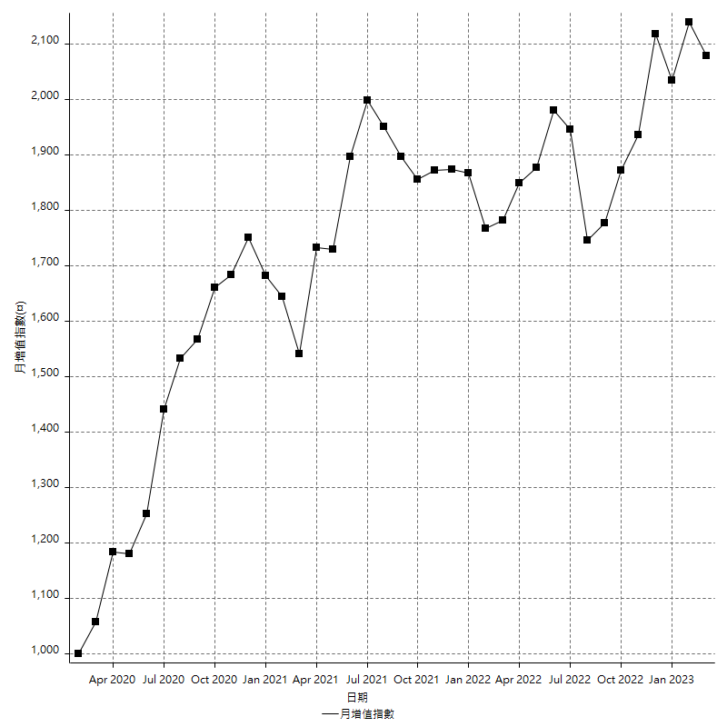
策略績效總結果

 | 所有交易 | 多單 | 空單
淨利 | 209200 | n/a | 209200
毛利 | 1291000 | n/a | 1291000
毛損 | -1081800 | n/a | -1081800
調整後淨利 | 17422.688655 | n/a | 17422.688655
調整後毛利 | 1186968.2553 | n/a | 1186968.2553
調整後毛損 | -1169545.5667 | n/a | -1169545.5667
特定淨利 | -83400 | n/a | -83400
特定毛利 | 998400 | n/a | 998400
特定毛損 | -1081800 | n/a | -1081800
帳戶所需金額 | 67000 | n/a | 67000
帳戶報酬 | 312.23880597 | n/a | 312.23880597
初始資本報酬 | 104.6 | n/a | 104.6
最大策略虧損 | -72000 | n/a | -72000
最大策略虧損 (%) | -18.828680898 | n/a | -18.828680898
最大平倉交易虧損 | -67000 | n/a | -67000
最大平倉交易虧損 (%) | -17.210846707 | n/a | -17.210846707
最大的策略虧損報酬 | 2.9055555556 | n/a | 2.9055555556
獲利因子 | 1.1933814014 | n/a | 1.1933814014
調整獲利因子 | 1.0148969729 | n/a | 1.0148969729
特定獲利因子 | -0.92290626733 | n/a | -0.92290626733
最大持有契約數量 | 1 | 0 | 1
滑價支付 | 101200 | n/a | 101200
佣金支付 | 0 | n/a | 0
未平倉部位損益 | n/a | n/a | n/a
年報酬率 | 33.959902741 | n/a | 33.959902741
月報酬率 | 2.8299918951 | n/a | 2.8299918951
買進持有績效 | 71211.34461 | n/a | 71211.34461
平均月報酬 | 5505.2631579
月報酬的標準差 | 17737.651927

績效比率

成長潛力比(Upside Potential Ratio) | 46.733593604
夏普比率 | 0.37387698154
索丁諾比率 | 0.72231026868
Fouse 比率 | 0.018408127202
Calmar 比率 | 0.0060583153348
Sterling 比率 | 0.0019536778597
淨利/最大損失百分比 | 2490.4761905
淨利/最大交易績效拉回百分比 | 2615
淨利/最大策略績效拉回百分比 | 290.55555556
特定淨利/最大損失百分比 | -992.85714286
特定淨利/最大交易績效拉回百分比 | -1042.5
特定淨利/最大策略績效拉回百分比 | -115.83333333
調整後淨利/最大損失百分比 | 207.41296017
調整後淨利/最大交易績效拉回百分比 | 217.78360818
調整後淨利/最大策略績效拉回百分比 | 24.198178687

時間分析

交易期間 | 3 Yrs, 1 Mth, 3 Dys, 11 Mins
策略在市場的時間 | 12 Dys, 21 Hrs, 11 Mins
策略在市場的時間百分比 | 1.1451156813
最長的持平期間 | 1 Mth, 5 Dys, 22 Hrs, 1 Min
最大獲利日期 | 2021-05-19
最大虧損日期 | 2020-02-12
最大策略虧損日期 | 7/28/22
最大平倉交易虧損日期 | 7/28/22

詳細權益曲線

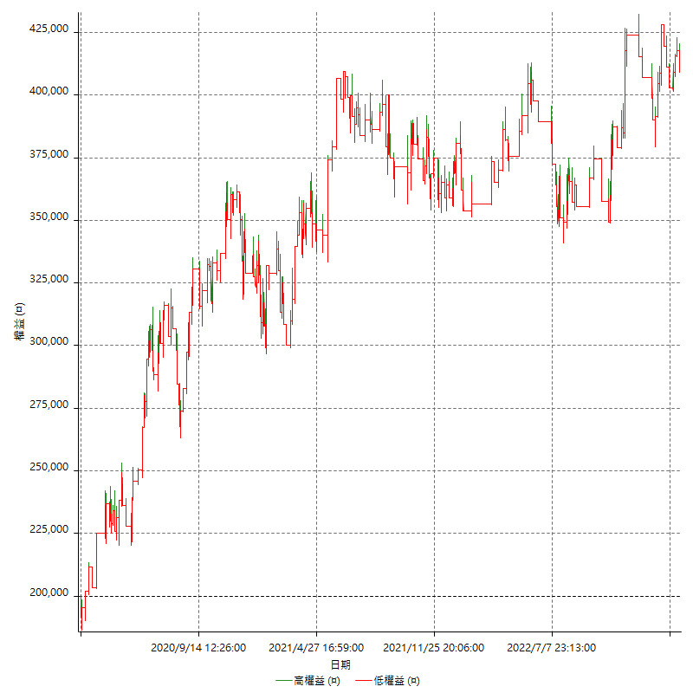

詳細權益曲線及績效拉回

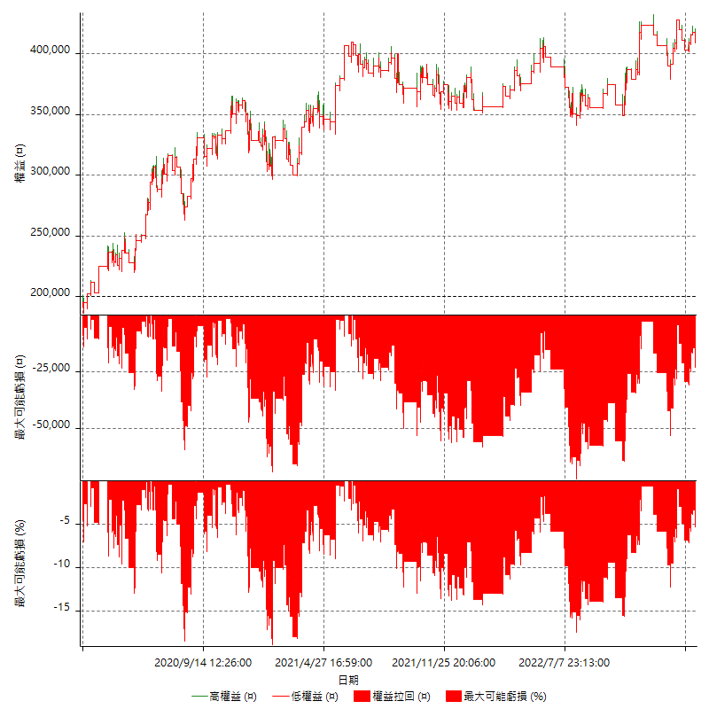

多單詳細權益曲線

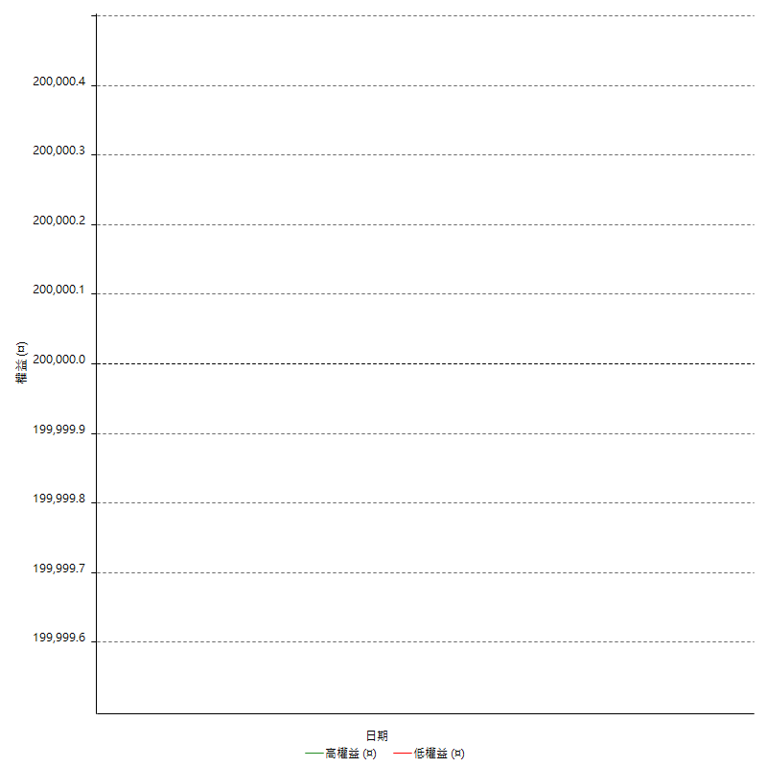

空單詳細權益曲線

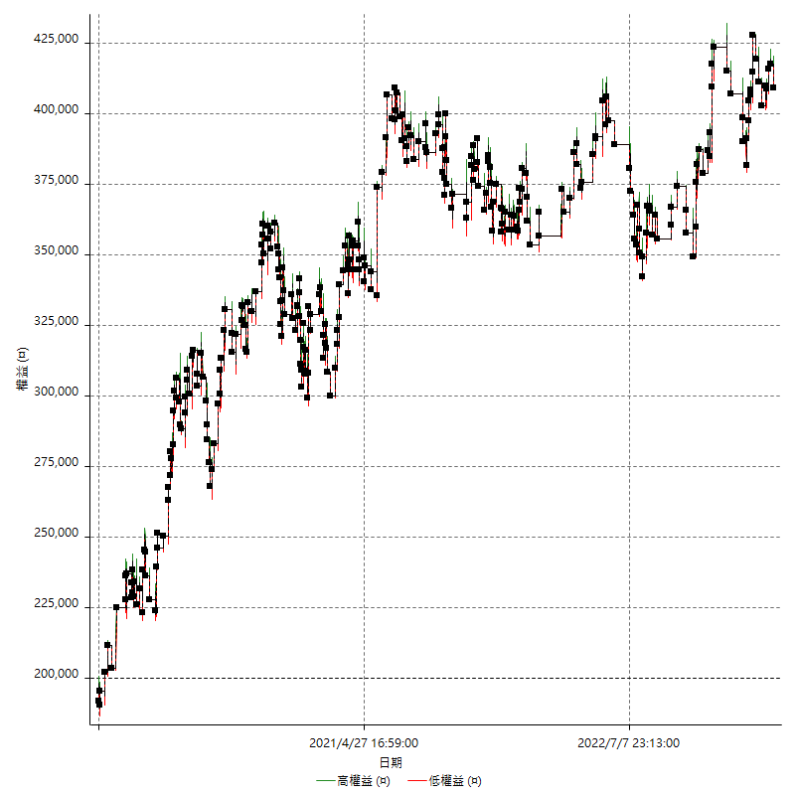

權益增加 & 拉回

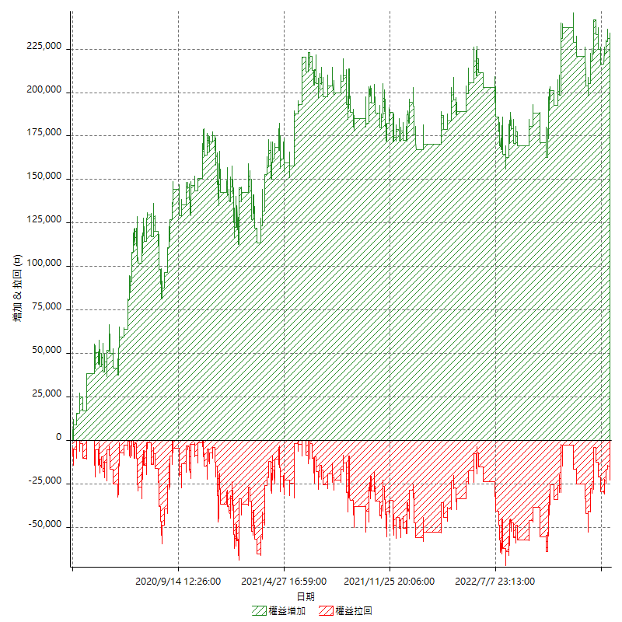

權益增加 & 拉回(%)

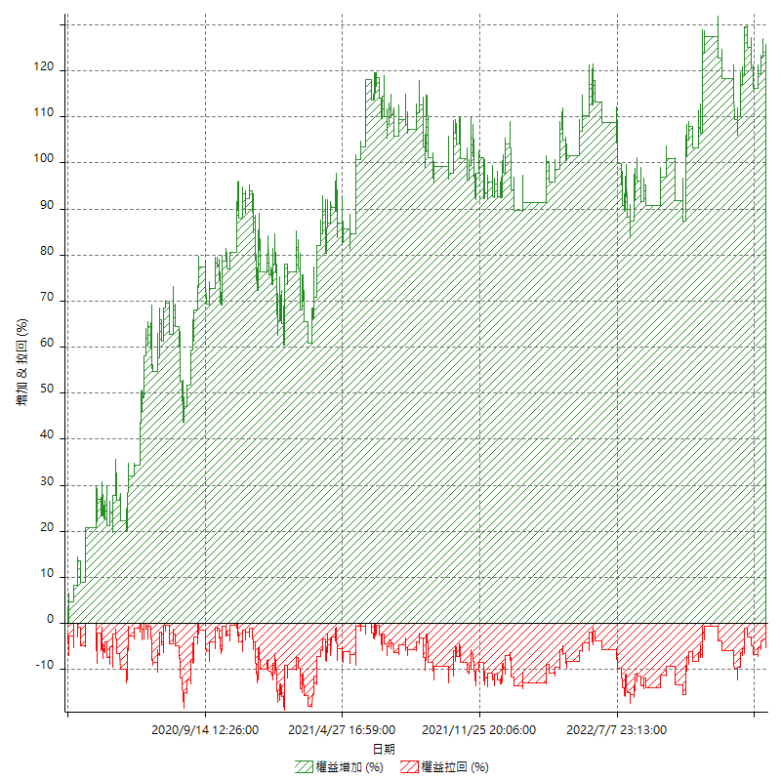

平倉權益曲線

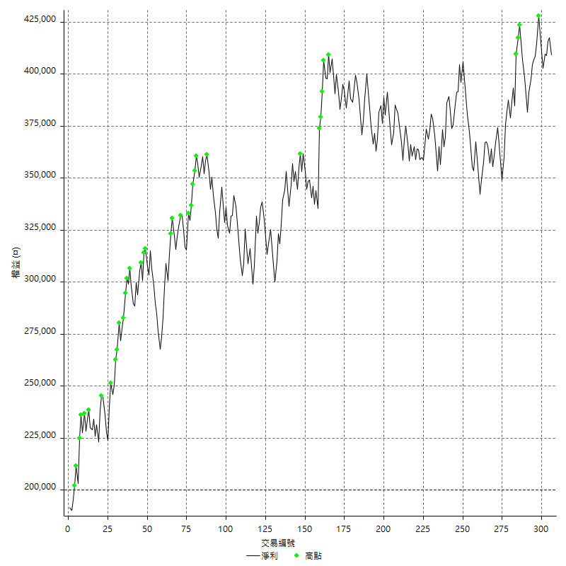

平倉權益曲線及績效拉回

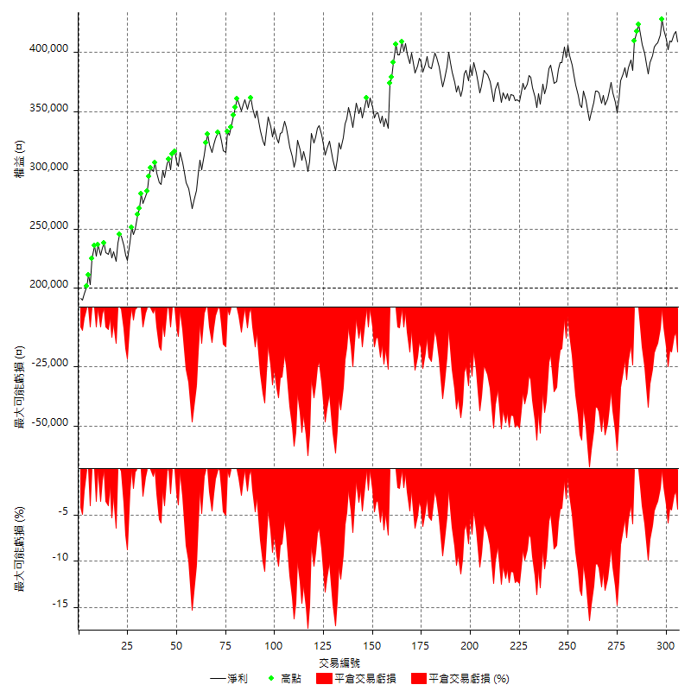

買進持有績效



月增值指數

交易分析
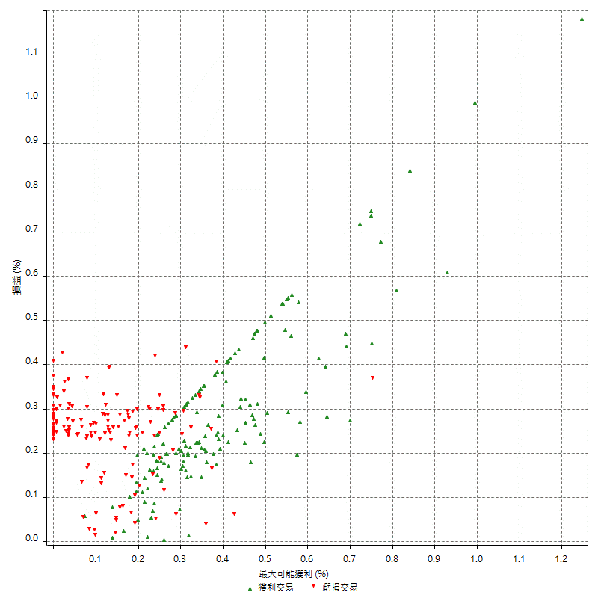
總交易分析

 | 所有交易 | 多單 | 空單
交易總次數 | 306 | 0 | 306
未平倉交易總數量 | 0 | 0 | 0
獲利交易次數 | 154 | 0 | 154
虧損交易次數 | 152 | 0 | 152
勝率 | 50.326797386 | 0 | 50.326797386
平均交易(獲利 & 虧損) | 683.66013072 | n/a | 683.66013072
平均獲利交易 | 8383.1168831 | n/a | 8383.1168831
平均虧損交易 | -7117.1052632 | n/a | -7117.1052632
平均獲利/平均虧損 比率 | 1.1778829416 | n/a | 1.1778829416
最大的交易獲利 | 38400 | n/a | 38400
最大的交易虧損 | -8400 | n/a | -8400
平倉交易的平均K棒數 | 4.2 | n/a | 4.2
獲利平倉交易的平均K棒數 | 4.2 | n/a | 4.2
虧損平倉交易的平均K棒數 | 4.3 | n/a | 4.3
平倉交易間的平均K棒數 | n/a | n/a | n/a
獲利平倉交易間的平均K棒數 | 336 | n/a | 336
虧損平倉交易間的平均K棒數 | 340.4 | n/a | 340.4

極端交易

 | 全部 | 正 | 負
1 Std. Deviation of Avg. Trade | 8673.566079 | 4906.6555466 | 2418.1919883
平均交易金額 +1標準差 | 9357.2262097 | 13289.77243 | -4698.9132749
平均交易金額 -1標準差 | -7989.9059483 | 3476.4613365 | -9535.2972514
極端交易次數 | 16 | 16 | 0
極端交易損益比 |  | 292600

最大獲利/最大虧損

 | 最大可能獲利 | 最大可能虧損
最大值 | 40400 | -8000
最大值日期 | 2021-05-19 | 2020-02-12
平均值 | 7481.0457516 | -5120.9150327
最大值 (%) | 1.2462981244 | -0.4158004158
最大值 (%) 日期 | 2021-05-19 | 2020-03-26
平均值 (%) | 0.2595332814 | -0.17472058035
1標準差 | 5579.0915488 | 2921.0632153
平均交易金額 +1標準差 | 13060.1373 | -2199.8518174
平均交易金額 -1標準差 | 1901.9542029 | -8041.9782479

交易序列分析

Z值 | -0.28556444647
信賴界限 | 0.22478868284
策略精確預期 | 683.66013072
最大連續獲利交易次數 | 7
最大連續虧損交易次數 | 7
最大連續獲利金額 | 71000
最大連續虧損金額 | -52600
最大連續獲利 (%) | 21.15613826
最大連續虧損 (%) | -14.984126984

交易序列統計量

連續獲利 | 序列編號 | 序列的平均獲利 | 下筆交易的平均虧損
1 | 30 | 8406.6666667 | -7206.6666667
2 | 25 | 8444 | -6752
3 | 10 | 7806.6666667 | -7160
4 | 8 | 9543.75 | -6275
5 | 1 | 6160 | -8400
7 | 1 | 6600 | -8400
連續虧損 | 序列編號 | 序列的平均虧損 | 下筆交易的平均獲利
1 | 37 | -7210.8108108 | 9356.7567568
2 | 21 | -6714.2857143 | 6714.2857143
3 | 7 | -8057.1428571 | 8114.2857143
4 | 6 | -6533.3333333 | 11366.666667
5 | 3 | -7146.6666667 | 8533.3333333
6 | 1 | -7866.6666667 | 6200
7 | 1 | -7514.2857143 | 14200

總交易

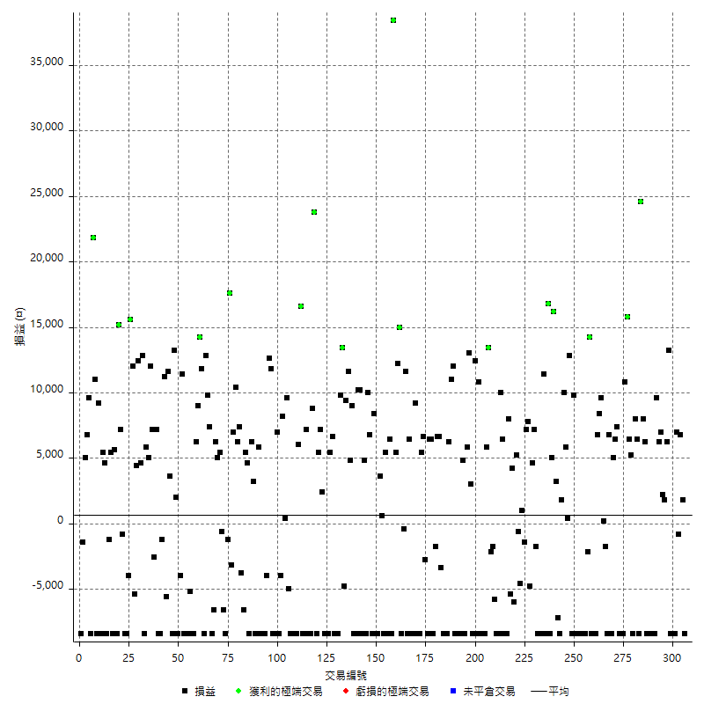

獲利交易

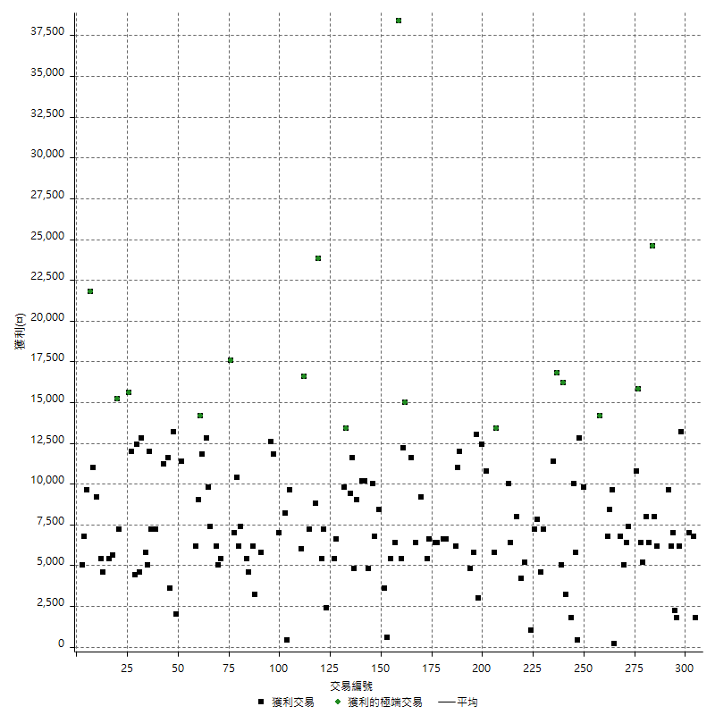

虧損交易

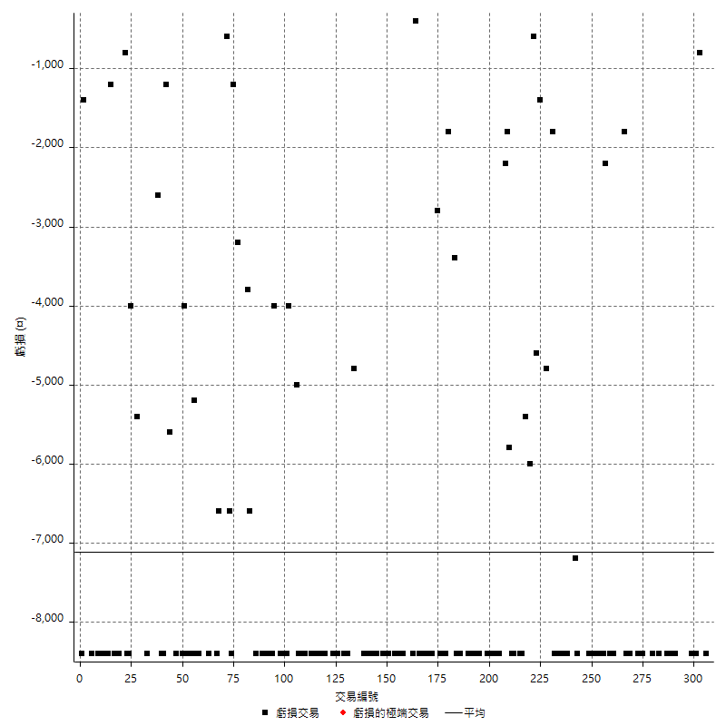

最大可能虧損

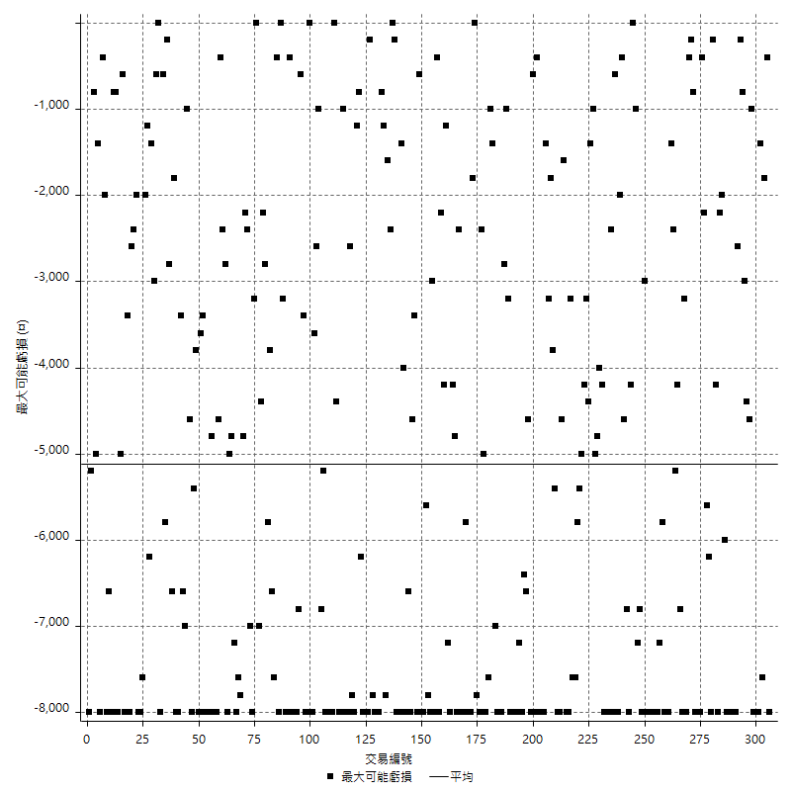

虧損的損益

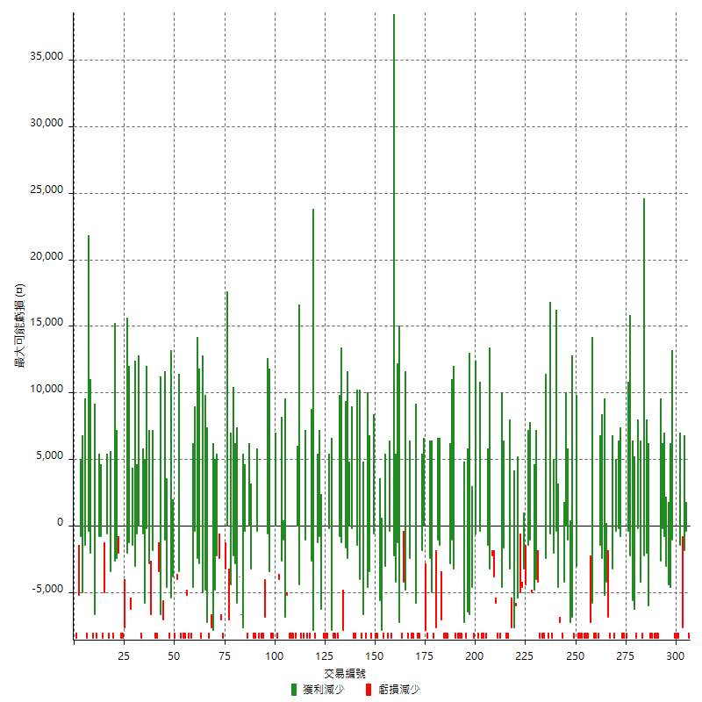

最大虧損幅度

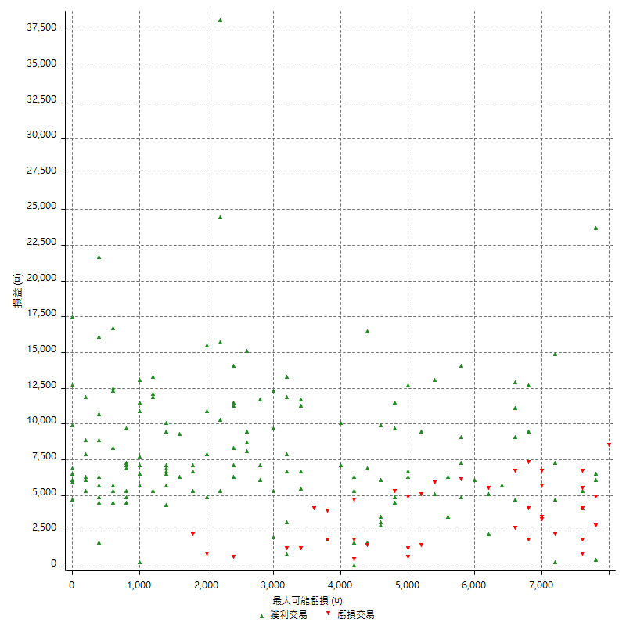

最大虧損幅度 (%)

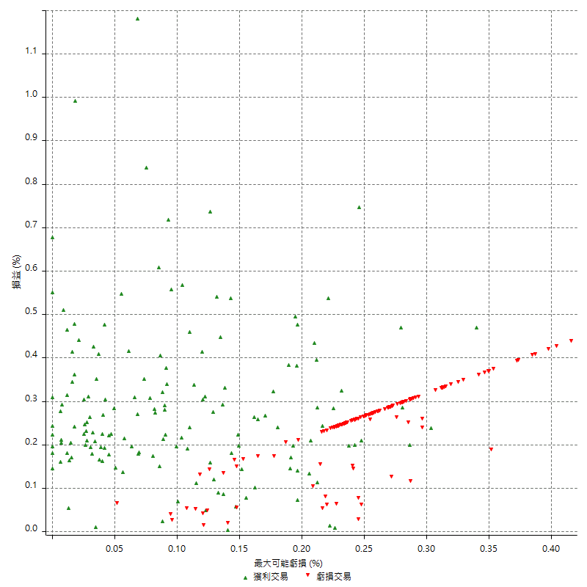

最大可能獲利

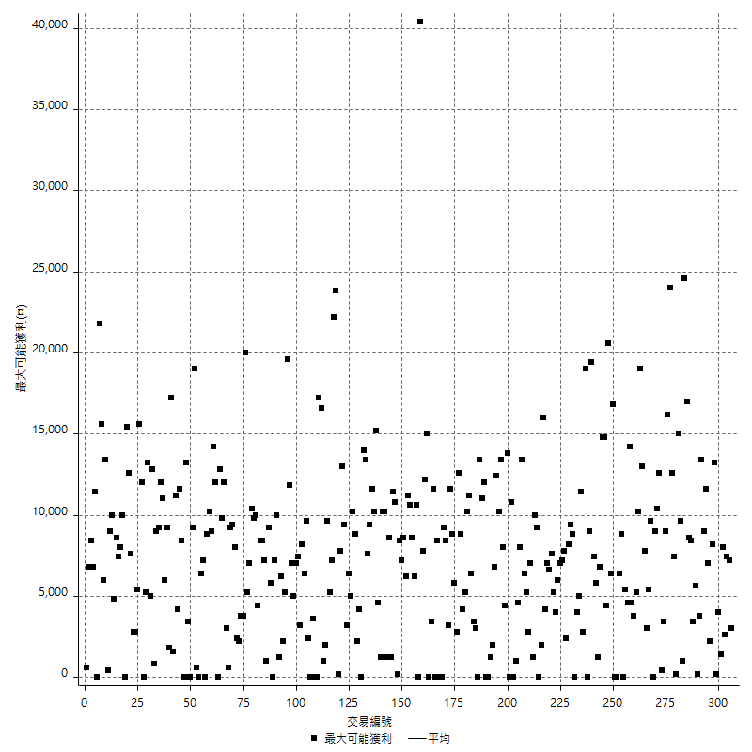

獲利的損益

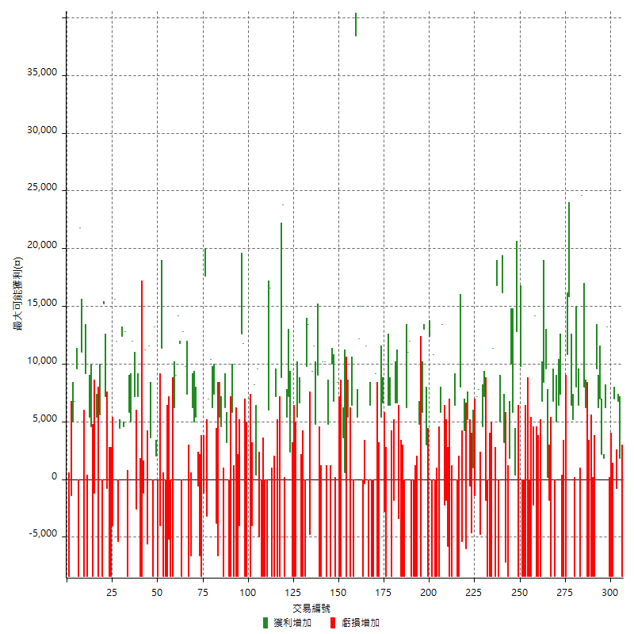

最大獲利幅度

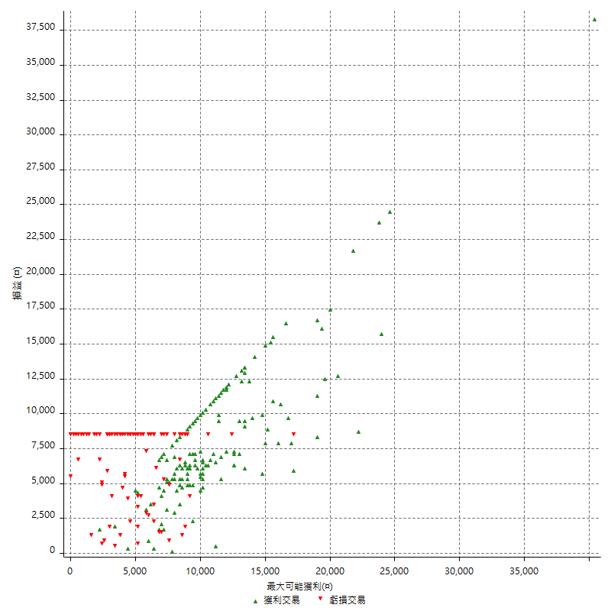

最大獲利幅度 (%)

週期性分析
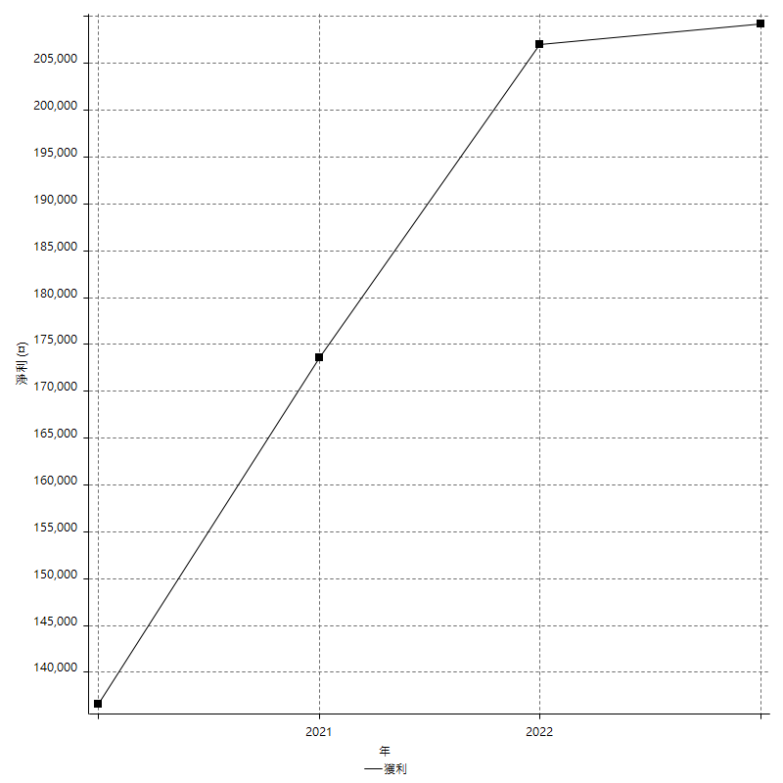
Daily Period Analysis

期間 | 獲利(¤) | 獲利(%) | 毛利 | 毛損 | 交易次數 | 勝率
2023-03-07 | -8400 | -2.0114942529 | 0 | -8400 | 1 | 0
2023-03-02 | 1800 | 0.4329004329 | 1800 | 0 | 1 | 100
2023-02-24 | 6800 | 1.662591687 | 6800 | 0 | 1 | 100
2023-02-21 | 6200 | 1.539225422 | 7000 | -800 | 2 | 50
2023-02-14 | -8400 | -2.0428015564 | 0 | -8400 | 1 | 0
2023-02-09 | -8400 | -2.0019065777 | 0 | -8400 | 1 | 0
2023-02-03 | -8400 | -1.9626168224 | 0 | -8400 | 1 | 0
2023-01-31 | 19400 | 4.7479197259 | 19400 | 0 | 2 | 100
2023-01-17 | 4000 | 0.98863074642 | 4000 | 0 | 2 | 100
2023-01-13 | 13200 | 3.3725089423 | 13200 | 0 | 2 | 100
2023-01-10 | 1200 | 0.30753459764 | 9600 | -8400 | 2 | 50
2023-01-04 | -16800 | -4.1277641278 | 0 | -16800 | 2 | 0
2022-12-15 | -8400 | -2.0221473279 | 0 | -8400 | 1 | 0
2022-12-09 | -8400 | -1.9820670127 | 0 | -8400 | 1 | 0
2022-11-18 | 6200 | 1.4846743295 | 6200 | 0 | 1 | 100
2022-11-16 | 32600 | 8.4675324675 | 32600 | 0 | 2 | 100
2022-11-14 | -2000 | -0.51679586563 | 6400 | -8400 | 2 | 50
2022-11-10 | 8000 | 2.110817942 | 8000 | 0 | 1 | 100
2022-11-02 | -8400 | -2.1683014972 | 0 | -8400 | 1 | 0
2022-10-26 | 5200 | 1.3605442177 | 5200 | 0 | 1 | 100
2022-10-24 | 6400 | 1.7030335285 | 6400 | 0 | 1 | 100
2022-10-21 | 26600 | 7.6174112257 | 26600 | 0 | 2 | 100
2022-10-18 | -8400 | -2.3489932886 | 0 | -8400 | 1 | 0
2022-10-05 | -16800 | -4.4871794872 | 0 | -16800 | 2 | 0
2022-09-21 | 7400 | 2.0163487738 | 7400 | 0 | 1 | 100
2022-09-13 | 11400 | 3.2058492688 | 11400 | 0 | 2 | 100
2022-08-19 | -8400 | -2.3076923077 | 0 | -8400 | 1 | 0
2022-08-17 | 6800 | 1.9036954087 | 6800 | 0 | 1 | 100
2022-08-12 | -8400 | -2.2975929978 | 0 | -8400 | 1 | 0
2022-08-08 | -1600 | -0.43572984749 | 200 | -1800 | 2 | 50
2022-08-04 | 9600 | 2.6845637584 | 9600 | 0 | 1 | 100
2022-08-03 | 8400 | 2.4054982818 | 8400 | 0 | 1 | 100
2022-07-28 | -1600 | -0.45610034208 | 6800 | -8400 | 2 | 50
2022-07-22 | -16800 | -4.5701849837 | 0 | -16800 | 2 | 0
2022-07-20 | 14200 | 4.0181097906 | 14200 | 0 | 1 | 100
2022-07-19 | -2200 | -0.61867266592 | 0 | -2200 | 1 | 0
2022-07-15 | -8400 | -2.3076923077 | 0 | -8400 | 1 | 0
2022-07-14 | -8400 | -2.2556390977 | 0 | -8400 | 1 | 0
2022-07-08 | -8400 | -2.2058823529 | 0 | -8400 | 1 | 0
2022-07-07 | -8400 | -2.1582733813 | 0 | -8400 | 1 | 0
2022-06-15 | -8400 | -2.1126760563 | 0 | -8400 | 1 | 0
2022-06-06 | -8400 | -2.0689655172 | 0 | -8400 | 1 | 0
2022-06-01 | 9800 | 2.4734982332 | 9800 | 0 | 1 | 100
2022-05-31 | -8400 | -2.0761245675 | 0 | -8400 | 1 | 0
2022-05-26 | 12800 | 3.2669729454 | 12800 | 0 | 1 | 100
2022-05-16 | 6200 | 1.6078838174 | 6200 | 0 | 2 | 100
2022-05-11 | 10000 | 2.6624068158 | 10000 | 0 | 1 | 100
2022-04-21 | 1800 | 0.48154093098 | 1800 | 0 | 1 | 100
2022-04-20 | -8400 | -2.1978021978 | 0 | -8400 | 1 | 0
2022-04-14 | -4000 | -1.0357327809 | 3200 | -7200 | 2 | 50
2022-04-11 | 16200 | 4.3783783784 | 16200 | 0 | 1 | 100
2022-03-31 | 5000 | 1.3698630137 | 5000 | 0 | 1 | 100
2022-03-23 | -8400 | -2.249598286 | 0 | -8400 | 1 | 0
2022-03-18 | 16800 | 4.7111609647 | 16800 | 0 | 1 | 100
2022-02-10 | 3000 | 0.84841628959 | 11400 | -8400 | 2 | 50
2022-01-18 | -8400 | -2.320441989 | 0 | -8400 | 1 | 0
2022-01-13 | -16800 | -4.4350580781 | 0 | -16800 | 2 | 0
2022-01-12 | -1800 | -0.47293746716 | 0 | -1800 | 1 | 0
2022-01-05 | 11800 | 3.1995661605 | 11800 | 0 | 2 | 100
2022-01-03 | -4800 | -1.2847965739 | 0 | -4800 | 1 | 0
2021-12-30 | 15000 | 4.1829336308 | 15000 | 0 | 2 | 100
2021-12-29 | -1400 | -0.38888888889 | 0 | -1400 | 1 | 0
2021-12-28 | 1000 | 0.27855153203 | 1000 | 0 | 1 | 100
2021-12-22 | -5200 | -1.4277869303 | 0 | -5200 | 2 | 0
2021-12-17 | 5200 | 1.4484679666 | 5200 | 0 | 1 | 100
2021-12-15 | -6000 | -1.6438356164 | 0 | -6000 | 1 | 0
2021-12-08 | 4200 | 1.1640798226 | 4200 | 0 | 1 | 100
2021-12-03 | 2600 | 0.72585147962 | 8000 | -5400 | 2 | 50
2021-12-02 | -16800 | -4.48 | 0 | -16800 | 2 | 0
2021-11-25 | 6400 | 1.7362995117 | 6400 | 0 | 1 | 100
2021-11-19 | 10000 | 2.7886224205 | 10000 | 0 | 1 | 100
2021-11-18 | -8400 | -2.2888283379 | 0 | -8400 | 1 | 0
2021-11-17 | -8400 | -2.2376132126 | 0 | -8400 | 1 | 0
2021-11-16 | -7600 | -1.9843342037 | 0 | -7600 | 2 | 0
2021-11-12 | 11200 | 3.0123722431 | 13400 | -2200 | 2 | 50
2021-11-10 | 5800 | 1.5846994536 | 5800 | 0 | 1 | 100
2021-11-08 | -8400 | -2.2435897436 | 0 | -8400 | 1 | 0
2021-10-28 | -8400 | -2.1943573668 | 0 | -8400 | 1 | 0
2021-10-27 | 2400 | 0.6309148265 | 10800 | -8400 | 2 | 50
2021-10-21 | -8400 | -2.1604938272 | 0 | -8400 | 1 | 0
2021-10-20 | 4000 | 1.0395010395 | 12400 | -8400 | 2 | 50
2021-10-18 | 16000 | 4.3383947939 | 16000 | 0 | 2 | 100
2021-10-08 | -2600 | -0.7000538503 | 5800 | -8400 | 2 | 50
2021-09-14 | 4800 | 1.3093289689 | 4800 | 0 | 1 | 100
2021-09-13 | -8400 | -2.24 | 0 | -8400 | 1 | 0
2021-09-06 | -16800 | -4.2879019908 | 0 | -16800 | 2 | 0
2021-09-03 | -8400 | -2.0989505247 | 0 | -8400 | 1 | 0
2021-09-02 | 23000 | 6.0975609756 | 23000 | 0 | 2 | 100
2021-09-01 | -2200 | -0.57986294149 | 6200 | -8400 | 2 | 50
2021-08-30 | -16800 | -4.2402826855 | 0 | -16800 | 2 | 0
2021-08-24 | 3200 | 0.81424936387 | 6600 | -3400 | 2 | 50
2021-08-19 | 6600 | 1.7080745342 | 6600 | 0 | 1 | 100
2021-08-05 | -1800 | -0.46367851623 | 0 | -1800 | 1 | 0
2021-08-03 | -2000 | -0.51255766274 | 6400 | -8400 | 2 | 50
2021-07-23 | 6400 | 1.6675351746 | 6400 | 0 | 1 | 100
2021-07-15 | -8400 | -2.1417644059 | 0 | -8400 | 1 | 0
2021-07-12 | -2800 | -0.70886075949 | 0 | -2800 | 1 | 0
2021-07-08 | 6600 | 1.6992790937 | 6600 | 0 | 1 | 100
2021-07-06 | -3000 | -0.76647930506 | 5400 | -8400 | 2 | 50
2021-07-01 | -8400 | -2.1010505253 | 0 | -8400 | 1 | 0
2021-06-29 | 9200 | 2.3553507424 | 9200 | 0 | 1 | 100
2021-06-28 | -8400 | -2.1052631579 | 0 | -8400 | 1 | 0
2021-06-24 | -8400 | -2.0618556701 | 0 | -8400 | 1 | 0
2021-06-18 | -2000 | -0.48851978505 | 6400 | -8400 | 2 | 50
2021-06-16 | 11200 | 2.8126569563 | 11600 | -400 | 2 | 50
2021-06-10 | -8400 | -2.0659124447 | 0 | -8400 | 1 | 0
2021-06-02 | 27200 | 7.1692145493 | 27200 | 0 | 2 | 100
2021-05-26 | 5400 | 1.4438502674 | 5400 | 0 | 1 | 100
2021-05-19 | 30000 | 8.7209302326 | 38400 | -8400 | 2 | 50
2021-05-10 | -2000 | -0.57803468208 | 6400 | -8400 | 2 | 50
2021-04-28 | 5400 | 1.5854374633 | 5400 | 0 | 1 | 100
2021-04-27 | -7800 | -2.2388059701 | 600 | -8400 | 2 | 50
2021-04-20 | -4800 | -1.3590033975 | 3600 | -8400 | 2 | 50
2021-04-19 | 0 | 0 | 8400 | -8400 | 2 | 50
2021-04-16 | -1600 | -0.45095828636 | 6800 | -8400 | 2 | 50
2021-04-09 | 1600 | 0.4530011325 | 10000 | -8400 | 2 | 50
2021-04-08 | 4800 | 1.3777267509 | 4800 | 0 | 1 | 100
2021-04-01 | 1800 | 0.51933064051 | 10200 | -8400 | 2 | 50
2021-03-31 | 10200 | 3.0321046373 | 10200 | 0 | 1 | 100
2021-03-30 | -16800 | -4.7565118913 | 0 | -16800 | 2 | 0
2021-03-25 | 9000 | 2.6147588611 | 9000 | 0 | 1 | 100
2021-03-23 | 4800 | 1.4142604596 | 4800 | 0 | 1 | 100
2021-03-17 | 21000 | 6.5954773869 | 21000 | 0 | 2 | 100
2021-03-12 | 8600 | 2.7759845061 | 13400 | -4800 | 2 | 50
2021-03-10 | 9800 | 3.2666666667 | 9800 | 0 | 1 | 100
2021-03-03 | -8400 | -2.7237354086 | 0 | -8400 | 1 | 0
2021-02-24 | -8400 | -2.6515151515 | 0 | -8400 | 1 | 0
2021-02-23 | -8400 | -2.5830258303 | 0 | -8400 | 1 | 0
2021-02-22 | 12000 | 3.8314176245 | 12000 | 0 | 2 | 100
2021-02-18 | -16800 | -5.0909090909 | 0 | -16800 | 2 | 0
2021-02-05 | -8400 | -2.4822695035 | 0 | -8400 | 1 | 0
2021-02-03 | 9600 | 2.9197080292 | 9600 | 0 | 2 | 100
2021-01-20 | -3000 | -0.90415913201 | 5400 | -8400 | 2 | 50
2021-01-15 | 32600 | 10.895721925 | 32600 | 0 | 2 | 100
2021-01-14 | -8400 | -2.7308192458 | 0 | -8400 | 1 | 0
2021-01-12 | -1200 | -0.38860103627 | 7200 | -8400 | 2 | 50
2021-01-11 | -8400 | -2.6481715006 | 0 | -8400 | 1 | 0
2021-01-08 | 8200 | 2.6537216828 | 16600 | -8400 | 2 | 50
2021-01-06 | -2400 | -0.77071290944 | 6000 | -8400 | 2 | 50
2021-01-05 | -16800 | -5.1188299817 | 0 | -16800 | 2 | 0
2021-01-04 | -8400 | -2.495543672 | 0 | -8400 | 1 | 0
2020-12-31 | 4600 | 1.3855421687 | 9600 | -5000 | 2 | 50
2020-12-29 | 8600 | 2.6592455164 | 8600 | 0 | 2 | 100
2020-12-25 | -4000 | -1.2217470984 | 0 | -4000 | 1 | 0
2020-12-22 | -8400 | -2.5014889815 | 0 | -8400 | 1 | 0
2020-12-21 | 7000 | 2.1289537713 | 7000 | 0 | 1 | 100
2020-12-09 | -8400 | -2.4911032028 | 0 | -8400 | 1 | 0
2020-12-08 | -8400 | -2.4305555556 | 0 | -8400 | 1 | 0
2020-12-07 | 24400 | 7.596513076 | 24400 | 0 | 2 | 100
2020-12-04 | -4000 | -1.2300123001 | 0 | -4000 | 1 | 0
2020-12-03 | -8400 | -2.5179856115 | 0 | -8400 | 1 | 0
2020-12-02 | -16800 | -4.7945205479 | 0 | -16800 | 2 | 0
2020-11-30 | -2600 | -0.73654390935 | 5800 | -8400 | 2 | 50
2020-11-27 | -8400 | -2.3242944106 | 0 | -8400 | 1 | 0
2020-11-24 | 3200 | 0.89335566723 | 3200 | 0 | 1 | 100
2020-11-17 | -2200 | -0.61043285239 | 6200 | -8400 | 2 | 50
2020-11-12 | 10000 | 2.8538812785 | 10000 | 0 | 2 | 100
2020-11-06 | -6600 | -1.8487394958 | 0 | -6600 | 1 | 0
2020-11-05 | 3600 | 1.0186757216 | 7400 | -3800 | 2 | 50
2020-11-04 | 16600 | 4.9287410926 | 16600 | 0 | 2 | 100
2020-10-26 | 7000 | 2.1224984839 | 7000 | 0 | 1 | 100
2020-10-20 | -3200 | -0.96096096096 | 0 | -3200 | 1 | 0
2020-10-13 | 17600 | 5.5802155992 | 17600 | 0 | 1 | 100
2020-10-12 | -1200 | -0.37902716361 | 0 | -1200 | 1 | 0
2020-10-08 | -8400 | -2.5846153846 | 0 | -8400 | 1 | 0
2020-10-07 | -6600 | -1.9903498191 | 0 | -6600 | 1 | 0
2020-10-05 | -600 | -0.1806140879 | 0 | -600 | 1 | 0
2020-09-29 | 10400 | 3.2318210068 | 10400 | 0 | 2 | 100
2020-09-21 | 6200 | 1.9645120406 | 6200 | 0 | 1 | 100
2020-09-15 | -15000 | -4.5372050817 | 0 | -15000 | 2 | 0
2020-09-03 | 7400 | 2.2896039604 | 7400 | 0 | 1 | 100
2020-09-02 | 9800 | 3.1269942565 | 9800 | 0 | 1 | 100
2020-08-27 | 12800 | 4.2581503659 | 12800 | 0 | 1 | 100
2020-08-26 | 3400 | 1.1440107672 | 11800 | -8400 | 2 | 50
2020-08-24 | 14200 | 5.0176678445 | 14200 | 0 | 1 | 100
2020-08-18 | 9000 | 3.2846715328 | 9000 | 0 | 1 | 100
2020-08-13 | 6200 | 2.3151605676 | 6200 | 0 | 1 | 100
2020-08-11 | -8400 | -3.0412744388 | 0 | -8400 | 1 | 0
2020-08-10 | -8400 | -2.9515108925 | 0 | -8400 | 1 | 0
2020-08-06 | -13600 | -4.5606975184 | 0 | -13600 | 2 | 0
2020-08-05 | -8400 | -2.7397260274 | 0 | -8400 | 1 | 0
2020-07-30 | -8400 | -2.6666666667 | 0 | -8400 | 1 | 0
2020-07-28 | 11400 | 3.7549407115 | 11400 | 0 | 1 | 100
2020-07-22 | -12400 | -3.9240506329 | 0 | -12400 | 2 | 0
2020-07-15 | 2000 | 0.63694267516 | 2000 | 0 | 1 | 100
2020-07-14 | 13200 | 4.3882978723 | 13200 | 0 | 1 | 100
2020-07-09 | -8400 | -2.7166882277 | 0 | -8400 | 1 | 0
2020-07-07 | 15200 | 5.1700680272 | 15200 | 0 | 2 | 100
2020-07-03 | 5600 | 1.9417475728 | 11200 | -5600 | 2 | 50
2020-06-24 | -1200 | -0.41436464088 | 0 | -1200 | 1 | 0
2020-06-23 | -8400 | -2.8187919463 | 0 | -8400 | 1 | 0
2020-06-22 | -8400 | -2.7415143603 | 0 | -8400 | 1 | 0
2020-06-17 | 4600 | 1.5241882041 | 7200 | -2600 | 2 | 50
2020-06-15 | 7200 | 2.4439918534 | 7200 | 0 | 1 | 100
2020-06-11 | 17000 | 6.1239193084 | 17000 | 0 | 2 | 100
2020-06-09 | 5800 | 2.1339220015 | 5800 | 0 | 1 | 100
2020-06-08 | 4400 | 1.6454749439 | 12800 | -8400 | 2 | 50
2020-06-04 | 17000 | 6.7891373802 | 17000 | 0 | 2 | 100
2020-05-27 | 4400 | 1.7886178862 | 4400 | 0 | 1 | 100
2020-05-19 | 6600 | 2.7568922306 | 12000 | -5400 | 2 | 50
2020-05-18 | 15600 | 6.9705093834 | 15600 | 0 | 1 | 100
2020-05-15 | -4000 | -1.7559262511 | 0 | -4000 | 1 | 0
2020-05-06 | -8400 | -3.5563082134 | 0 | -8400 | 1 | 0
2020-04-29 | -8400 | -3.4341782502 | 0 | -8400 | 1 | 0
2020-04-28 | 6400 | 2.6868178002 | 7200 | -800 | 2 | 50
2020-04-23 | 6800 | 2.9386343993 | 15200 | -8400 | 2 | 50
2020-04-20 | 5600 | 2.4800708592 | 5600 | 0 | 1 | 100
2020-04-15 | -8400 | -3.5866780529 | 0 | -8400 | 1 | 0
2020-04-13 | 5400 | 2.3601398601 | 5400 | 0 | 1 | 100
2020-04-09 | -1200 | -0.52173913043 | 0 | -1200 | 1 | 0
2020-04-08 | -3800 | -1.625320787 | 4600 | -8400 | 2 | 50
2020-04-07 | -3000 | -1.2668918919 | 5400 | -8400 | 2 | 50
2020-03-27 | 9200 | 4.0421792619 | 9200 | 0 | 1 | 100
2020-03-26 | 2600 | 1.1555555556 | 11000 | -8400 | 2 | 50
2020-03-11 | 21800 | 10.728346457 | 21800 | 0 | 1 | 100
2020-03-04 | -8400 | -3.9697542533 | 0 | -8400 | 1 | 0
2020-02-26 | 9600 | 4.7524752475 | 9600 | 0 | 1 | 100
2020-02-20 | 6800 | 3.4836065574 | 6800 | 0 | 1 | 100
2020-02-13 | 3600 | 1.878914405 | 5000 | -1400 | 2 | 50
2020-02-12 | -8400 | -4.2 | 0 | -8400 | 1 | 0

Daily Rolling Period Analysis

期間 | 獲利(¤) | 獲利(%) | 毛利 | 毛損 | 交易次數 | 勝率
當日 - 2023/3/7 | -8400 | -0.3019410496 | 0 | -8400 | 1 | 0
2023/3/6 - 2023/3/7 | -8400 | -0.3019410496 | 0 | -8400 | 1 | 0
2023/3/5 - 2023/3/7 | -8400 | -0.3019410496 | 0 | -8400 | 1 | 0
2023/3/4 - 2023/3/7 | -8400 | -0.3019410496 | 0 | -8400 | 1 | 0
2023/3/3 - 2023/3/7 | -8400 | -0.3019410496 | 0 | -8400 | 1 | 0
2023/3/2 - 2023/3/7 | -6600 | -0.23754678952 | 1800 | -8400 | 2 | 50
2023/3/1 - 2023/3/7 | -6600 | -0.23754678952 | 1800 | -8400 | 2 | 50
2023/2/28 - 2023/3/7 | -6600 | -0.23754678952 | 1800 | -8400 | 2 | 50
2023/2/27 - 2023/3/7 | -6600 | -0.23754678952 | 1800 | -8400 | 2 | 50
2023/2/26 - 2023/3/7 | -6600 | -0.23754678952 | 1800 | -8400 | 2 | 50
2023/2/25 - 2023/3/7 | -6600 | -0.23754678952 | 1800 | -8400 | 2 | 50
2023/2/24 - 2023/3/7 | 200 | 0.0072337962963 | 8600 | -8400 | 3 | 66.666666667
2023/2/23 - 2023/3/7 | 200 | 0.0072337962963 | 8600 | -8400 | 3 | 66.666666667
2023/2/22 - 2023/3/7 | 200 | 0.0072337962963 | 8600 | -8400 | 3 | 66.666666667
2023/2/21 - 2023/3/7 | 6400 | 0.23265958994 | 15600 | -9200 | 5 | 60
2023/2/20 - 2023/3/7 | 6400 | 0.23265958994 | 15600 | -9200 | 5 | 60
2023/2/19 - 2023/3/7 | 6400 | 0.23265958994 | 15600 | -9200 | 5 | 60
2023/2/18 - 2023/3/7 | 6400 | 0.23265958994 | 15600 | -9200 | 5 | 60
2023/2/17 - 2023/3/7 | 6400 | 0.23265958994 | 15600 | -9200 | 5 | 60
2023/2/16 - 2023/3/7 | 6400 | 0.23265958994 | 15600 | -9200 | 5 | 60
2023/2/15 - 2023/3/7 | 6400 | 0.23265958994 | 15600 | -9200 | 5 | 60
2023/2/14 - 2023/3/7 | -2000 | -0.072706121855 | 15600 | -17600 | 6 | 50
2023/2/13 - 2023/3/7 | -2000 | -0.072706121855 | 15600 | -17600 | 6 | 50
2023/2/12 - 2023/3/7 | -2000 | -0.072706121855 | 15600 | -17600 | 6 | 50
2023/2/11 - 2023/3/7 | -2000 | -0.072706121855 | 15600 | -17600 | 6 | 50
2023/2/10 - 2023/3/7 | -2000 | -0.072706121855 | 15600 | -17600 | 6 | 50
2023/2/9 - 2023/3/7 | -10400 | -0.37807183365 | 15600 | -26000 | 7 | 42.857142857
2023/2/8 - 2023/3/7 | -10400 | -0.37807183365 | 15600 | -26000 | 7 | 42.857142857
2023/2/7 - 2023/3/7 | -10400 | -0.37807183365 | 15600 | -26000 | 7 | 42.857142857
2023/2/6 - 2023/3/7 | -10400 | -0.37807183365 | 15600 | -26000 | 7 | 42.857142857
2023/2/5 - 2023/3/7 | -10400 | -0.37807183365 | 15600 | -26000 | 7 | 42.857142857
2023/2/4 - 2023/3/7 | -10400 | -0.37807183365 | 15600 | -26000 | 7 | 42.857142857
2023/2/3 - 2023/3/7 | -18800 | -0.68343754544 | 15600 | -34400 | 8 | 37.5
2023/2/2 - 2023/3/7 | -18800 | -0.68343754544 | 15600 | -34400 | 8 | 37.5
2023/2/1 - 2023/3/7 | -18800 | -0.68343754544 | 15600 | -34400 | 8 | 37.5
2023/1/31 - 2023/3/7 | 600 | 0.022123893805 | 35000 | -34400 | 10 | 50
2023/1/30 - 2023/3/7 | 600 | 0.022123893805 | 35000 | -34400 | 10 | 50
2023/1/29 - 2023/3/7 | 600 | 0.022123893805 | 35000 | -34400 | 10 | 50
2023/1/28 - 2023/3/7 | 600 | 0.022123893805 | 35000 | -34400 | 10 | 50
2023/1/27 - 2023/3/7 | 600 | 0.022123893805 | 35000 | -34400 | 10 | 50
2023/1/26 - 2023/3/7 | 600 | 0.022123893805 | 35000 | -34400 | 10 | 50
2023/1/25 - 2023/3/7 | 600 | 0.022123893805 | 35000 | -34400 | 10 | 50
2023/1/24 - 2023/3/7 | 600 | 0.022123893805 | 35000 | -34400 | 10 | 50
2023/1/23 - 2023/3/7 | 600 | 0.022123893805 | 35000 | -34400 | 10 | 50
2023/1/22 - 2023/3/7 | 600 | 0.022123893805 | 35000 | -34400 | 10 | 50
2023/1/21 - 2023/3/7 | 600 | 0.022123893805 | 35000 | -34400 | 10 | 50
2023/1/20 - 2023/3/7 | 600 | 0.022123893805 | 35000 | -34400 | 10 | 50
2023/1/19 - 2023/3/7 | 600 | 0.022123893805 | 35000 | -34400 | 10 | 50
2023/1/18 - 2023/3/7 | 600 | 0.022123893805 | 35000 | -34400 | 10 | 50
2023/1/17 - 2023/3/7 | 4600 | 0.1701183432 | 39000 | -34400 | 12 | 58.333333333
2023/1/16 - 2023/3/7 | 4600 | 0.1701183432 | 39000 | -34400 | 12 | 58.333333333
2023/1/15 - 2023/3/7 | 4600 | 0.1701183432 | 39000 | -34400 | 12 | 58.333333333
2023/1/14 - 2023/3/7 | 4600 | 0.1701183432 | 39000 | -34400 | 12 | 58.333333333
2023/1/13 - 2023/3/7 | 17800 | 0.66477442486 | 52200 | -34400 | 14 | 64.285714286
2023/1/12 - 2023/3/7 | 17800 | 0.66477442486 | 52200 | -34400 | 14 | 64.285714286
2023/1/11 - 2023/3/7 | 17800 | 0.66477442486 | 52200 | -34400 | 14 | 64.285714286
2023/1/10 - 2023/3/7 | 19000 | 0.71471561842 | 61800 | -42800 | 16 | 62.5
2023/1/9 - 2023/3/7 | 19000 | 0.71471561842 | 61800 | -42800 | 16 | 62.5
2023/1/8 - 2023/3/7 | 19000 | 0.71471561842 | 61800 | -42800 | 16 | 62.5
2023/1/7 - 2023/3/7 | 19000 | 0.71471561842 | 61800 | -42800 | 16 | 62.5
2023/1/6 - 2023/3/7 | 19000 | 0.71471561842 | 61800 | -42800 | 16 | 62.5
2023/1/5 - 2023/3/7 | 19000 | 0.71471561842 | 61800 | -42800 | 16 | 62.5
2023/1/4 - 2023/3/7 | 2200 | 0.08275654529 | 61800 | -59600 | 18 | 55.555555556
2023/1/3 - 2023/3/7 | 2200 | 0.08275654529 | 61800 | -59600 | 18 | 55.555555556
2023/1/2 - 2023/3/7 | 2200 | 0.08275654529 | 61800 | -59600 | 18 | 55.555555556
2023/1/1 - 2023/3/7 | 2200 | 0.08275654529 | 61800 | -59600 | 18 | 55.555555556
2022/12/31 - 2023/3/7 | 2200 | 0.08275654529 | 61800 | -59600 | 18 | 55.555555556
2022/12/30 - 2023/3/7 | 2200 | 0.08275654529 | 61800 | -59600 | 18 | 55.555555556
2022/12/29 - 2023/3/7 | 2200 | 0.08275654529 | 61800 | -59600 | 18 | 55.555555556
2022/12/28 - 2023/3/7 | 2200 | 0.08275654529 | 61800 | -59600 | 18 | 55.555555556
2022/12/27 - 2023/3/7 | 2200 | 0.08275654529 | 61800 | -59600 | 18 | 55.555555556
2022/12/26 - 2023/3/7 | 2200 | 0.08275654529 | 61800 | -59600 | 18 | 55.555555556
2022/12/25 - 2023/3/7 | 2200 | 0.08275654529 | 61800 | -59600 | 18 | 55.555555556
2022/12/24 - 2023/3/7 | 2200 | 0.08275654529 | 61800 | -59600 | 18 | 55.555555556
2022/12/23 - 2023/3/7 | 2200 | 0.08275654529 | 61800 | -59600 | 18 | 55.555555556
2022/12/22 - 2023/3/7 | 2200 | 0.08275654529 | 61800 | -59600 | 18 | 55.555555556
2022/12/21 - 2023/3/7 | 2200 | 0.08275654529 | 61800 | -59600 | 18 | 55.555555556
2022/12/20 - 2023/3/7 | 2200 | 0.08275654529 | 61800 | -59600 | 18 | 55.555555556
2022/12/19 - 2023/3/7 | 2200 | 0.08275654529 | 61800 | -59600 | 18 | 55.555555556
2022/12/18 - 2023/3/7 | 2200 | 0.08275654529 | 61800 | -59600 | 18 | 55.555555556
2022/12/17 - 2023/3/7 | 2200 | 0.08275654529 | 61800 | -59600 | 18 | 55.555555556
2022/12/16 - 2023/3/7 | 2200 | 0.08275654529 | 61800 | -59600 | 18 | 55.555555556
2022/12/15 - 2023/3/7 | -6200 | -0.23322299127 | 61800 | -68000 | 19 | 52.631578947
2022/12/14 - 2023/3/7 | -6200 | -0.23322299127 | 61800 | -68000 | 19 | 52.631578947
2022/12/13 - 2023/3/7 | -6200 | -0.23322299127 | 61800 | -68000 | 19 | 52.631578947
2022/12/12 - 2023/3/7 | -6200 | -0.23322299127 | 61800 | -68000 | 19 | 52.631578947
2022/12/11 - 2023/3/7 | -6200 | -0.23322299127 | 61800 | -68000 | 19 | 52.631578947
2022/12/10 - 2023/3/7 | -6200 | -0.23322299127 | 61800 | -68000 | 19 | 52.631578947
2022/12/9 - 2023/3/7 | -14600 | -0.54920252784 | 61800 | -76400 | 20 | 50
2022/12/8 - 2023/3/7 | -14600 | -0.54920252784 | 61800 | -76400 | 20 | 50
2022/12/7 - 2023/3/7 | -14600 | -0.54920252784 | 61800 | -76400 | 20 | 50
2022/12/6 - 2023/3/7 | -14600 | -0.54920252784 | 61800 | -76400 | 20 | 50
2022/12/5 - 2023/3/7 | -14600 | -0.54920252784 | 61800 | -76400 | 20 | 50
2022/12/4 - 2023/3/7 | -14600 | -0.54920252784 | 61800 | -76400 | 20 | 50
2022/12/3 - 2023/3/7 | -14600 | -0.54920252784 | 61800 | -76400 | 20 | 50
2022/12/2 - 2023/3/7 | -14600 | -0.54920252784 | 61800 | -76400 | 20 | 50
2022/12/1 - 2023/3/7 | -14600 | -0.54920252784 | 61800 | -76400 | 20 | 50
2022/11/30 - 2023/3/7 | -14600 | -0.54920252784 | 61800 | -76400 | 20 | 50
2022/11/29 - 2023/3/7 | -14600 | -0.54920252784 | 61800 | -76400 | 20 | 50
2022/11/28 - 2023/3/7 | -14600 | -0.54920252784 | 61800 | -76400 | 20 | 50
2022/11/27 - 2023/3/7 | -14600 | -0.54920252784 | 61800 | -76400 | 20 | 50
2022/11/26 - 2023/3/7 | -14600 | -0.54920252784 | 61800 | -76400 | 20 | 50
2022/11/25 - 2023/3/7 | -14600 | -0.54920252784 | 61800 | -76400 | 20 | 50
2022/11/24 - 2023/3/7 | -14600 | -0.54920252784 | 61800 | -76400 | 20 | 50
2022/11/23 - 2023/3/7 | -14600 | -0.54920252784 | 61800 | -76400 | 20 | 50
2022/11/22 - 2023/3/7 | -14600 | -0.54920252784 | 61800 | -76400 | 20 | 50
2022/11/21 - 2023/3/7 | -14600 | -0.54920252784 | 61800 | -76400 | 20 | 50
2022/11/20 - 2023/3/7 | -14600 | -0.54920252784 | 61800 | -76400 | 20 | 50
2022/11/19 - 2023/3/7 | -14600 | -0.54920252784 | 61800 | -76400 | 20 | 50
2022/11/18 - 2023/3/7 | -8400 | -0.31746031746 | 68000 | -76400 | 21 | 52.380952381
2022/11/17 - 2023/3/7 | -8400 | -0.31746031746 | 68000 | -76400 | 21 | 52.380952381
2022/11/16 - 2023/3/7 | 24200 | 0.93769373838 | 100600 | -76400 | 23 | 56.52173913
2022/11/15 - 2023/3/7 | 24200 | 0.93769373838 | 100600 | -76400 | 23 | 56.52173913
2022/11/14 - 2023/3/7 | 22200 | 0.86448598131 | 107000 | -84800 | 25 | 56
2022/11/13 - 2023/3/7 | 22200 | 0.86448598131 | 107000 | -84800 | 25 | 56
2022/11/12 - 2023/3/7 | 22200 | 0.86448598131 | 107000 | -84800 | 25 | 56
2022/11/11 - 2023/3/7 | 22200 | 0.86448598131 | 107000 | -84800 | 25 | 56
2022/11/10 - 2023/3/7 | 30200 | 1.1833855799 | 115000 | -84800 | 26 | 57.692307692
2022/11/9 - 2023/3/7 | 30200 | 1.1833855799 | 115000 | -84800 | 26 | 57.692307692
2022/11/8 - 2023/3/7 | 30200 | 1.1833855799 | 115000 | -84800 | 26 | 57.692307692
2022/11/7 - 2023/3/7 | 30200 | 1.1833855799 | 115000 | -84800 | 26 | 57.692307692
2022/11/6 - 2023/3/7 | 30200 | 1.1833855799 | 115000 | -84800 | 26 | 57.692307692
2022/11/5 - 2023/3/7 | 30200 | 1.1833855799 | 115000 | -84800 | 26 | 57.692307692
2022/11/4 - 2023/3/7 | 30200 | 1.1833855799 | 115000 | -84800 | 26 | 57.692307692
2022/11/3 - 2023/3/7 | 30200 | 1.1833855799 | 115000 | -84800 | 26 | 57.692307692
2022/11/2 - 2023/3/7 | 21800 | 0.85423197492 | 115000 | -93200 | 27 | 55.555555556
2022/11/1 - 2023/3/7 | 21800 | 0.85423197492 | 115000 | -93200 | 27 | 55.555555556
2022/10/31 - 2023/3/7 | 21800 | 0.85423197492 | 115000 | -93200 | 27 | 55.555555556
2022/10/30 - 2023/3/7 | 21800 | 0.85423197492 | 115000 | -93200 | 27 | 55.555555556
2022/10/29 - 2023/3/7 | 21800 | 0.85423197492 | 115000 | -93200 | 27 | 55.555555556
2022/10/28 - 2023/3/7 | 21800 | 0.85423197492 | 115000 | -93200 | 27 | 55.555555556
2022/10/27 - 2023/3/7 | 21800 | 0.85423197492 | 115000 | -93200 | 27 | 55.555555556
2022/10/26 - 2023/3/7 | 27000 | 1.0623229462 | 120200 | -93200 | 28 | 57.142857143
2022/10/25 - 2023/3/7 | 27000 | 1.0623229462 | 120200 | -93200 | 28 | 57.142857143
2022/10/24 - 2023/3/7 | 33400 | 1.3207845618 | 126600 | -93200 | 29 | 58.620689655
2022/10/23 - 2023/3/7 | 33400 | 1.3207845618 | 126600 | -93200 | 29 | 58.620689655
2022/10/22 - 2023/3/7 | 33400 | 1.3207845618 | 126600 | -93200 | 29 | 58.620689655
2022/10/21 - 2023/3/7 | 60000 | 2.4236548715 | 153200 | -93200 | 31 | 61.290322581
2022/10/20 - 2023/3/7 | 60000 | 2.4236548715 | 153200 | -93200 | 31 | 61.290322581
2022/10/19 - 2023/3/7 | 60000 | 2.4236548715 | 153200 | -93200 | 31 | 61.290322581
2022/10/18 - 2023/3/7 | 51600 | 2.0843431895 | 153200 | -101600 | 32 | 59.375
2022/10/17 - 2023/3/7 | 51600 | 2.0843431895 | 153200 | -101600 | 32 | 59.375
2022/10/16 - 2023/3/7 | 51600 | 2.0843431895 | 153200 | -101600 | 32 | 59.375
2022/10/15 - 2023/3/7 | 51600 | 2.0843431895 | 153200 | -101600 | 32 | 59.375
2022/10/14 - 2023/3/7 | 51600 | 2.0843431895 | 153200 | -101600 | 32 | 59.375
2022/10/13 - 2023/3/7 | 51600 | 2.0843431895 | 153200 | -101600 | 32 | 59.375
2022/10/12 - 2023/3/7 | 51600 | 2.0843431895 | 153200 | -101600 | 32 | 59.375
2022/10/11 - 2023/3/7 | 51600 | 2.0843431895 | 153200 | -101600 | 32 | 59.375
2022/10/10 - 2023/3/7 | 51600 | 2.0843431895 | 153200 | -101600 | 32 | 59.375
2022/10/9 - 2023/3/7 | 51600 | 2.0843431895 | 153200 | -101600 | 32 | 59.375
2022/10/8 - 2023/3/7 | 51600 | 2.0843431895 | 153200 | -101600 | 32 | 59.375
2022/10/7 - 2023/3/7 | 51600 | 2.0843431895 | 153200 | -101600 | 32 | 59.375
2022/10/6 - 2023/3/7 | 51600 | 2.0843431895 | 153200 | -101600 | 32 | 59.375
2022/10/5 - 2023/3/7 | 34800 | 1.4057198255 | 153200 | -118400 | 34 | 55.882352941
2022/10/4 - 2023/3/7 | 34800 | 1.4057198255 | 153200 | -118400 | 34 | 55.882352941
2022/10/3 - 2023/3/7 | 34800 | 1.4057198255 | 153200 | -118400 | 34 | 55.882352941
2022/10/2 - 2023/3/7 | 34800 | 1.4057198255 | 153200 | -118400 | 34 | 55.882352941
2022/10/1 - 2023/3/7 | 34800 | 1.4057198255 | 153200 | -118400 | 34 | 55.882352941
2022/9/30 - 2023/3/7 | 34800 | 1.4057198255 | 153200 | -118400 | 34 | 55.882352941
2022/9/29 - 2023/3/7 | 34800 | 1.4057198255 | 153200 | -118400 | 34 | 55.882352941
2022/9/28 - 2023/3/7 | 34800 | 1.4057198255 | 153200 | -118400 | 34 | 55.882352941
2022/9/27 - 2023/3/7 | 34800 | 1.4057198255 | 153200 | -118400 | 34 | 55.882352941
2022/9/26 - 2023/3/7 | 34800 | 1.4057198255 | 153200 | -118400 | 34 | 55.882352941
2022/9/25 - 2023/3/7 | 34800 | 1.4057198255 | 153200 | -118400 | 34 | 55.882352941
2022/9/24 - 2023/3/7 | 34800 | 1.4057198255 | 153200 | -118400 | 34 | 55.882352941
2022/9/23 - 2023/3/7 | 34800 | 1.4057198255 | 153200 | -118400 | 34 | 55.882352941
2022/9/22 - 2023/3/7 | 34800 | 1.4057198255 | 153200 | -118400 | 34 | 55.882352941
2022/9/21 - 2023/3/7 | 42200 | 1.7148894668 | 160600 | -118400 | 35 | 57.142857143
2022/9/20 - 2023/3/7 | 42200 | 1.7148894668 | 160600 | -118400 | 35 | 57.142857143
2022/9/19 - 2023/3/7 | 42200 | 1.7148894668 | 160600 | -118400 | 35 | 57.142857143
2022/9/18 - 2023/3/7 | 42200 | 1.7148894668 | 160600 | -118400 | 35 | 57.142857143
2022/9/17 - 2023/3/7 | 42200 | 1.7148894668 | 160600 | -118400 | 35 | 57.142857143
2022/9/16 - 2023/3/7 | 42200 | 1.7148894668 | 160600 | -118400 | 35 | 57.142857143
2022/9/15 - 2023/3/7 | 42200 | 1.7148894668 | 160600 | -118400 | 35 | 57.142857143
2022/9/14 - 2023/3/7 | 42200 | 1.7148894668 | 160600 | -118400 | 35 | 57.142857143
2022/9/13 - 2023/3/7 | 53600 | 2.1985233798 | 172000 | -118400 | 37 | 59.459459459
2022/9/12 - 2023/3/7 | 53600 | 2.1985233798 | 172000 | -118400 | 37 | 59.459459459
2022/9/11 - 2023/3/7 | 53600 | 2.1985233798 | 172000 | -118400 | 37 | 59.459459459
2022/9/10 - 2023/3/7 | 53600 | 2.1985233798 | 172000 | -118400 | 37 | 59.459459459
2022/9/9 - 2023/3/7 | 53600 | 2.1985233798 | 172000 | -118400 | 37 | 59.459459459
2022/9/8 - 2023/3/7 | 53600 | 2.1985233798 | 172000 | -118400 | 37 | 59.459459459
2022/9/7 - 2023/3/7 | 53600 | 2.1985233798 | 172000 | -118400 | 37 | 59.459459459
2022/9/6 - 2023/3/7 | 53600 | 2.1985233798 | 172000 | -118400 | 37 | 59.459459459
2022/9/5 - 2023/3/7 | 53600 | 2.1985233798 | 172000 | -118400 | 37 | 59.459459459
2022/9/4 - 2023/3/7 | 53600 | 2.1985233798 | 172000 | -118400 | 37 | 59.459459459
2022/9/3 - 2023/3/7 | 53600 | 2.1985233798 | 172000 | -118400 | 37 | 59.459459459
2022/9/2 - 2023/3/7 | 53600 | 2.1985233798 | 172000 | -118400 | 37 | 59.459459459
2022/9/1 - 2023/3/7 | 53600 | 2.1985233798 | 172000 | -118400 | 37 | 59.459459459
2022/8/31 - 2023/3/7 | 53600 | 2.1985233798 | 172000 | -118400 | 37 | 59.459459459
2022/8/30 - 2023/3/7 | 53600 | 2.1985233798 | 172000 | -118400 | 37 | 59.459459459
2022/8/29 - 2023/3/7 | 53600 | 2.1985233798 | 172000 | -118400 | 37 | 59.459459459
2022/8/28 - 2023/3/7 | 53600 | 2.1985233798 | 172000 | -118400 | 37 | 59.459459459
2022/8/27 - 2023/3/7 | 53600 | 2.1985233798 | 172000 | -118400 | 37 | 59.459459459
2022/8/26 - 2023/3/7 | 53600 | 2.1985233798 | 172000 | -118400 | 37 | 59.459459459
2022/8/25 - 2023/3/7 | 53600 | 2.1985233798 | 172000 | -118400 | 37 | 59.459459459
2022/8/24 - 2023/3/7 | 53600 | 2.1985233798 | 172000 | -118400 | 37 | 59.459459459
2022/8/23 - 2023/3/7 | 53600 | 2.1985233798 | 172000 | -118400 | 37 | 59.459459459
2022/8/22 - 2023/3/7 | 53600 | 2.1985233798 | 172000 | -118400 | 37 | 59.459459459
2022/8/21 - 2023/3/7 | 53600 | 2.1985233798 | 172000 | -118400 | 37 | 59.459459459
2022/8/20 - 2023/3/7 | 53600 | 2.1985233798 | 172000 | -118400 | 37 | 59.459459459
2022/8/19 - 2023/3/7 | 45200 | 1.853978671 | 172000 | -126800 | 38 | 57.894736842
2022/8/18 - 2023/3/7 | 45200 | 1.853978671 | 172000 | -126800 | 38 | 57.894736842
2022/8/17 - 2023/3/7 | 52000 | 2.1448605841 | 178800 | -126800 | 39 | 58.974358974
2022/8/16 - 2023/3/7 | 52000 | 2.1448605841 | 178800 | -126800 | 39 | 58.974358974
2022/8/15 - 2023/3/7 | 52000 | 2.1448605841 | 178800 | -126800 | 39 | 58.974358974
2022/8/14 - 2023/3/7 | 52000 | 2.1448605841 | 178800 | -126800 | 39 | 58.974358974
2022/8/13 - 2023/3/7 | 52000 | 2.1448605841 | 178800 | -126800 | 39 | 58.974358974
2022/8/12 - 2023/3/7 | 43600 | 1.7983831051 | 178800 | -135200 | 40 | 57.5
2022/8/11 - 2023/3/7 | 43600 | 1.7983831051 | 178800 | -135200 | 40 | 57.5
2022/8/10 - 2023/3/7 | 43600 | 1.7983831051 | 178800 | -135200 | 40 | 57.5
2022/8/9 - 2023/3/7 | 43600 | 1.7983831051 | 178800 | -135200 | 40 | 57.5
2022/8/8 - 2023/3/7 | 42000 | 1.7326732673 | 179000 | -137000 | 42 | 57.142857143
2022/8/7 - 2023/3/7 | 42000 | 1.7326732673 | 179000 | -137000 | 42 | 57.142857143
2022/8/6 - 2023/3/7 | 42000 | 1.7326732673 | 179000 | -137000 | 42 | 57.142857143
2022/8/5 - 2023/3/7 | 42000 | 1.7326732673 | 179000 | -137000 | 42 | 57.142857143
2022/8/4 - 2023/3/7 | 51600 | 2.1457085828 | 188600 | -137000 | 43 | 58.139534884
2022/8/3 - 2023/3/7 | 60000 | 2.5125628141 | 197000 | -137000 | 44 | 59.090909091
2022/8/2 - 2023/3/7 | 60000 | 2.5125628141 | 197000 | -137000 | 44 | 59.090909091
2022/8/1 - 2023/3/7 | 60000 | 2.5125628141 | 197000 | -137000 | 44 | 59.090909091
2022/7/31 - 2023/3/7 | 60000 | 2.5125628141 | 197000 | -137000 | 44 | 59.090909091
2022/7/30 - 2023/3/7 | 60000 | 2.5125628141 | 197000 | -137000 | 44 | 59.090909091
2022/7/29 - 2023/3/7 | 60000 | 2.5125628141 | 197000 | -137000 | 44 | 59.090909091
2022/7/28 - 2023/3/7 | 58400 | 2.4595687332 | 203800 | -145400 | 46 | 58.695652174
2022/7/27 - 2023/3/7 | 58400 | 2.4595687332 | 203800 | -145400 | 46 | 58.695652174
2022/7/26 - 2023/3/7 | 58400 | 2.4595687332 | 203800 | -145400 | 46 | 58.695652174
2022/7/25 - 2023/3/7 | 58400 | 2.4595687332 | 203800 | -145400 | 46 | 58.695652174
2022/7/24 - 2023/3/7 | 58400 | 2.4595687332 | 203800 | -145400 | 46 | 58.695652174
2022/7/23 - 2023/3/7 | 58400 | 2.4595687332 | 203800 | -145400 | 46 | 58.695652174
2022/7/22 - 2023/3/7 | 41600 | 1.7520215633 | 203800 | -162200 | 48 | 56.25
2022/7/21 - 2023/3/7 | 41600 | 1.7520215633 | 203800 | -162200 | 48 | 56.25
2022/7/20 - 2023/3/7 | 55800 | 2.378516624 | 218000 | -162200 | 49 | 57.142857143
2022/7/19 - 2023/3/7 | 53600 | 2.2847399829 | 218000 | -164400 | 50 | 56
2022/7/18 - 2023/3/7 | 53600 | 2.2847399829 | 218000 | -164400 | 50 | 56
2022/7/17 - 2023/3/7 | 53600 | 2.2847399829 | 218000 | -164400 | 50 | 56
2022/7/16 - 2023/3/7 | 53600 | 2.2847399829 | 218000 | -164400 | 50 | 56
2022/7/15 - 2023/3/7 | 45200 | 1.926683717 | 218000 | -172800 | 51 | 54.901960784
2022/7/14 - 2023/3/7 | 36800 | 1.568627451 | 218000 | -181200 | 52 | 53.846153846
2022/7/13 - 2023/3/7 | 36800 | 1.568627451 | 218000 | -181200 | 52 | 53.846153846
2022/7/12 - 2023/3/7 | 36800 | 1.568627451 | 218000 | -181200 | 52 | 53.846153846
2022/7/11 - 2023/3/7 | 36800 | 1.568627451 | 218000 | -181200 | 52 | 53.846153846
2022/7/10 - 2023/3/7 | 36800 | 1.568627451 | 218000 | -181200 | 52 | 53.846153846
2022/7/9 - 2023/3/7 | 36800 | 1.568627451 | 218000 | -181200 | 52 | 53.846153846
2022/7/8 - 2023/3/7 | 28400 | 1.210571185 | 218000 | -189600 | 53 | 52.830188679
2022/7/7 - 2023/3/7 | 20000 | 0.85251491901 | 218000 | -198000 | 54 | 51.851851852
2022/7/6 - 2023/3/7 | 20000 | 0.85251491901 | 218000 | -198000 | 54 | 51.851851852
2022/7/5 - 2023/3/7 | 20000 | 0.85251491901 | 218000 | -198000 | 54 | 51.851851852
2022/7/4 - 2023/3/7 | 20000 | 0.85251491901 | 218000 | -198000 | 54 | 51.851851852
2022/7/3 - 2023/3/7 | 20000 | 0.85251491901 | 218000 | -198000 | 54 | 51.851851852
2022/7/2 - 2023/3/7 | 20000 | 0.85251491901 | 218000 | -198000 | 54 | 51.851851852
2022/7/1 - 2023/3/7 | 20000 | 0.85251491901 | 218000 | -198000 | 54 | 51.851851852
2022/6/30 - 2023/3/7 | 20000 | 0.85251491901 | 218000 | -198000 | 54 | 51.851851852
2022/6/29 - 2023/3/7 | 20000 | 0.85251491901 | 218000 | -198000 | 54 | 51.851851852
2022/6/28 - 2023/3/7 | 20000 | 0.85251491901 | 218000 | -198000 | 54 | 51.851851852
2022/6/27 - 2023/3/7 | 20000 | 0.85251491901 | 218000 | -198000 | 54 | 51.851851852
2022/6/26 - 2023/3/7 | 20000 | 0.85251491901 | 218000 | -198000 | 54 | 51.851851852
2022/6/25 - 2023/3/7 | 20000 | 0.85251491901 | 218000 | -198000 | 54 | 51.851851852
2022/6/24 - 2023/3/7 | 20000 | 0.85251491901 | 218000 | -198000 | 54 | 51.851851852
2022/6/23 - 2023/3/7 | 20000 | 0.85251491901 | 218000 | -198000 | 54 | 51.851851852
2022/6/22 - 2023/3/7 | 20000 | 0.85251491901 | 218000 | -198000 | 54 | 51.851851852
2022/6/21 - 2023/3/7 | 20000 | 0.85251491901 | 218000 | -198000 | 54 | 51.851851852
2022/6/20 - 2023/3/7 | 20000 | 0.85251491901 | 218000 | -198000 | 54 | 51.851851852
2022/6/19 - 2023/3/7 | 20000 | 0.85251491901 | 218000 | -198000 | 54 | 51.851851852
2022/6/18 - 2023/3/7 | 20000 | 0.85251491901 | 218000 | -198000 | 54 | 51.851851852
2022/6/17 - 2023/3/7 | 20000 | 0.85251491901 | 218000 | -198000 | 54 | 51.851851852
2022/6/16 - 2023/3/7 | 20000 | 0.85251491901 | 218000 | -198000 | 54 | 51.851851852
2022/6/15 - 2023/3/7 | 11600 | 0.49445865303 | 218000 | -206400 | 55 | 50.909090909
2022/6/14 - 2023/3/7 | 11600 | 0.49445865303 | 218000 | -206400 | 55 | 50.909090909
2022/6/13 - 2023/3/7 | 11600 | 0.49445865303 | 218000 | -206400 | 55 | 50.909090909
2022/6/12 - 2023/3/7 | 11600 | 0.49445865303 | 218000 | -206400 | 55 | 50.909090909
2022/6/11 - 2023/3/7 | 11600 | 0.49445865303 | 218000 | -206400 | 55 | 50.909090909
2022/6/10 - 2023/3/7 | 11600 | 0.49445865303 | 218000 | -206400 | 55 | 50.909090909
2022/6/9 - 2023/3/7 | 11600 | 0.49445865303 | 218000 | -206400 | 55 | 50.909090909
2022/6/8 - 2023/3/7 | 11600 | 0.49445865303 | 218000 | -206400 | 55 | 50.909090909
2022/6/7 - 2023/3/7 | 11600 | 0.49445865303 | 218000 | -206400 | 55 | 50.909090909
2022/6/6 - 2023/3/7 | 3200 | 0.13640238704 | 218000 | -214800 | 56 | 50
2022/6/5 - 2023/3/7 | 3200 | 0.13640238704 | 218000 | -214800 | 56 | 50
2022/6/4 - 2023/3/7 | 3200 | 0.13640238704 | 218000 | -214800 | 56 | 50
2022/6/3 - 2023/3/7 | 3200 | 0.13640238704 | 218000 | -214800 | 56 | 50
2022/6/2 - 2023/3/7 | 3200 | 0.13640238704 | 218000 | -214800 | 56 | 50
2022/6/1 - 2023/3/7 | 13000 | 0.55880330124 | 227800 | -214800 | 57 | 50.877192982
2022/5/31 - 2023/3/7 | 4600 | 0.1977303989 | 227800 | -223200 | 58 | 50
2022/5/30 - 2023/3/7 | 4600 | 0.1977303989 | 227800 | -223200 | 58 | 50
2022/5/29 - 2023/3/7 | 4600 | 0.1977303989 | 227800 | -223200 | 58 | 50
2022/5/28 - 2023/3/7 | 4600 | 0.1977303989 | 227800 | -223200 | 58 | 50
2022/5/27 - 2023/3/7 | 4600 | 0.1977303989 | 227800 | -223200 | 58 | 50
2022/5/26 - 2023/3/7 | 17400 | 0.75625869263 | 240600 | -223200 | 59 | 50.847457627
2022/5/25 - 2023/3/7 | 17400 | 0.75625869263 | 240600 | -223200 | 59 | 50.847457627
2022/5/24 - 2023/3/7 | 17400 | 0.75625869263 | 240600 | -223200 | 59 | 50.847457627
2022/5/23 - 2023/3/7 | 17400 | 0.75625869263 | 240600 | -223200 | 59 | 50.847457627
2022/5/22 - 2023/3/7 | 17400 | 0.75625869263 | 240600 | -223200 | 59 | 50.847457627
2022/5/21 - 2023/3/7 | 17400 | 0.75625869263 | 240600 | -223200 | 59 | 50.847457627
2022/5/20 - 2023/3/7 | 17400 | 0.75625869263 | 240600 | -223200 | 59 | 50.847457627
2022/5/19 - 2023/3/7 | 17400 | 0.75625869263 | 240600 | -223200 | 59 | 50.847457627
2022/5/18 - 2023/3/7 | 17400 | 0.75625869263 | 240600 | -223200 | 59 | 50.847457627
2022/5/17 - 2023/3/7 | 17400 | 0.75625869263 | 240600 | -223200 | 59 | 50.847457627
2022/5/16 - 2023/3/7 | 23600 | 1.0312882363 | 246800 | -223200 | 61 | 52.459016393
2022/5/15 - 2023/3/7 | 23600 | 1.0312882363 | 246800 | -223200 | 61 | 52.459016393
2022/5/14 - 2023/3/7 | 23600 | 1.0312882363 | 246800 | -223200 | 61 | 52.459016393
2022/5/13 - 2023/3/7 | 23600 | 1.0312882363 | 246800 | -223200 | 61 | 52.459016393
2022/5/12 - 2023/3/7 | 23600 | 1.0312882363 | 246800 | -223200 | 61 | 52.459016393
2022/5/11 - 2023/3/7 | 33600 | 1.4812202433 | 256800 | -223200 | 62 | 53.225806452
2022/5/10 - 2023/3/7 | 33600 | 1.4812202433 | 256800 | -223200 | 62 | 53.225806452
2022/5/9 - 2023/3/7 | 33600 | 1.4812202433 | 256800 | -223200 | 62 | 53.225806452
2022/5/8 - 2023/3/7 | 33600 | 1.4812202433 | 256800 | -223200 | 62 | 53.225806452
2022/5/7 - 2023/3/7 | 33600 | 1.4812202433 | 256800 | -223200 | 62 | 53.225806452
2022/5/6 - 2023/3/7 | 33600 | 1.4812202433 | 256800 | -223200 | 62 | 53.225806452
2022/5/5 - 2023/3/7 | 33600 | 1.4812202433 | 256800 | -223200 | 62 | 53.225806452
2022/5/4 - 2023/3/7 | 33600 | 1.4812202433 | 256800 | -223200 | 62 | 53.225806452
2022/5/3 - 2023/3/7 | 33600 | 1.4812202433 | 256800 | -223200 | 62 | 53.225806452
2022/5/2 - 2023/3/7 | 33600 | 1.4812202433 | 256800 | -223200 | 62 | 53.225806452
2022/5/1 - 2023/3/7 | 33600 | 1.4812202433 | 256800 | -223200 | 62 | 53.225806452
2022/4/30 - 2023/3/7 | 33600 | 1.4812202433 | 256800 | -223200 | 62 | 53.225806452
2022/4/29 - 2023/3/7 | 33600 | 1.4812202433 | 256800 | -223200 | 62 | 53.225806452
2022/4/28 - 2023/3/7 | 33600 | 1.4812202433 | 256800 | -223200 | 62 | 53.225806452
2022/4/27 - 2023/3/7 | 33600 | 1.4812202433 | 256800 | -223200 | 62 | 53.225806452
2022/4/26 - 2023/3/7 | 33600 | 1.4812202433 | 256800 | -223200 | 62 | 53.225806452
2022/4/25 - 2023/3/7 | 33600 | 1.4812202433 | 256800 | -223200 | 62 | 53.225806452
2022/4/24 - 2023/3/7 | 33600 | 1.4812202433 | 256800 | -223200 | 62 | 53.225806452
2022/4/23 - 2023/3/7 | 33600 | 1.4812202433 | 256800 | -223200 | 62 | 53.225806452
2022/4/22 - 2023/3/7 | 33600 | 1.4812202433 | 256800 | -223200 | 62 | 53.225806452
2022/4/21 - 2023/3/7 | 35400 | 1.5630519251 | 258600 | -223200 | 63 | 53.968253968
2022/4/20 - 2023/3/7 | 27000 | 1.192158248 | 258600 | -231600 | 64 | 53.125
2022/4/19 - 2023/3/7 | 27000 | 1.192158248 | 258600 | -231600 | 64 | 53.125
2022/4/18 - 2023/3/7 | 27000 | 1.192158248 | 258600 | -231600 | 64 | 53.125
2022/4/17 - 2023/3/7 | 27000 | 1.192158248 | 258600 | -231600 | 64 | 53.125
2022/4/16 - 2023/3/7 | 27000 | 1.192158248 | 258600 | -231600 | 64 | 53.125
2022/4/15 - 2023/3/7 | 27000 | 1.192158248 | 258600 | -231600 | 64 | 53.125
2022/4/14 - 2023/3/7 | 23000 | 1.0184201204 | 261800 | -238800 | 66 | 53.03030303
2022/4/13 - 2023/3/7 | 23000 | 1.0184201204 | 261800 | -238800 | 66 | 53.03030303
2022/4/12 - 2023/3/7 | 23000 | 1.0184201204 | 261800 | -238800 | 66 | 53.03030303
2022/4/11 - 2023/3/7 | 39200 | 1.7610062893 | 278000 | -238800 | 67 | 53.731343284
2022/4/10 - 2023/3/7 | 39200 | 1.7610062893 | 278000 | -238800 | 67 | 53.731343284
2022/4/9 - 2023/3/7 | 39200 | 1.7610062893 | 278000 | -238800 | 67 | 53.731343284
2022/4/8 - 2023/3/7 | 39200 | 1.7610062893 | 278000 | -238800 | 67 | 53.731343284
2022/4/7 - 2023/3/7 | 39200 | 1.7610062893 | 278000 | -238800 | 67 | 53.731343284
2022/4/6 - 2023/3/7 | 39200 | 1.7610062893 | 278000 | -238800 | 67 | 53.731343284
2022/4/5 - 2023/3/7 | 39200 | 1.7610062893 | 278000 | -238800 | 67 | 53.731343284
2022/4/4 - 2023/3/7 | 39200 | 1.7610062893 | 278000 | -238800 | 67 | 53.731343284
2022/4/3 - 2023/3/7 | 39200 | 1.7610062893 | 278000 | -238800 | 67 | 53.731343284
2022/4/2 - 2023/3/7 | 39200 | 1.7610062893 | 278000 | -238800 | 67 | 53.731343284
2022/4/1 - 2023/3/7 | 39200 | 1.7610062893 | 278000 | -238800 | 67 | 53.731343284
2022/3/31 - 2023/3/7 | 44200 | 1.9945848375 | 283000 | -238800 | 68 | 54.411764706
2022/3/30 - 2023/3/7 | 44200 | 1.9945848375 | 283000 | -238800 | 68 | 54.411764706
2022/3/29 - 2023/3/7 | 44200 | 1.9945848375 | 283000 | -238800 | 68 | 54.411764706
2022/3/28 - 2023/3/7 | 44200 | 1.9945848375 | 283000 | -238800 | 68 | 54.411764706
2022/3/27 - 2023/3/7 | 44200 | 1.9945848375 | 283000 | -238800 | 68 | 54.411764706
2022/3/26 - 2023/3/7 | 44200 | 1.9945848375 | 283000 | -238800 | 68 | 54.411764706
2022/3/25 - 2023/3/7 | 44200 | 1.9945848375 | 283000 | -238800 | 68 | 54.411764706
2022/3/24 - 2023/3/7 | 44200 | 1.9945848375 | 283000 | -238800 | 68 | 54.411764706
2022/3/23 - 2023/3/7 | 35800 | 1.6155234657 | 283000 | -247200 | 69 | 53.623188406
2022/3/22 - 2023/3/7 | 35800 | 1.6155234657 | 283000 | -247200 | 69 | 53.623188406
2022/3/21 - 2023/3/7 | 35800 | 1.6155234657 | 283000 | -247200 | 69 | 53.623188406
2022/3/20 - 2023/3/7 | 35800 | 1.6155234657 | 283000 | -247200 | 69 | 53.623188406
2022/3/19 - 2023/3/7 | 35800 | 1.6155234657 | 283000 | -247200 | 69 | 53.623188406
2022/3/18 - 2023/3/7 | 52600 | 2.4101906158 | 299800 | -247200 | 70 | 54.285714286
2022/3/17 - 2023/3/7 | 52600 | 2.4101906158 | 299800 | -247200 | 70 | 54.285714286
2022/3/16 - 2023/3/7 | 52600 | 2.4101906158 | 299800 | -247200 | 70 | 54.285714286
2022/3/15 - 2023/3/7 | 52600 | 2.4101906158 | 299800 | -247200 | 70 | 54.285714286
2022/3/14 - 2023/3/7 | 52600 | 2.4101906158 | 299800 | -247200 | 70 | 54.285714286
2022/3/13 - 2023/3/7 | 52600 | 2.4101906158 | 299800 | -247200 | 70 | 54.285714286
2022/3/12 - 2023/3/7 | 52600 | 2.4101906158 | 299800 | -247200 | 70 | 54.285714286
2022/3/11 - 2023/3/7 | 52600 | 2.4101906158 | 299800 | -247200 | 70 | 54.285714286
2022/3/10 - 2023/3/7 | 52600 | 2.4101906158 | 299800 | -247200 | 70 | 54.285714286
2022/3/9 - 2023/3/7 | 52600 | 2.4101906158 | 299800 | -247200 | 70 | 54.285714286
2022/3/8 - 2023/3/7 | 52600 | 2.4101906158 | 299800 | -247200 | 70 | 54.285714286
2022/3/7 - 2023/3/7 | 52600 | 2.4101906158 | 299800 | -247200 | 70 | 54.285714286
2022/3/6 - 2023/3/7 | 52600 | 2.4101906158 | 299800 | -247200 | 70 | 54.285714286
2022/3/5 - 2023/3/7 | 52600 | 2.4101906158 | 299800 | -247200 | 70 | 54.285714286
2022/3/4 - 2023/3/7 | 52600 | 2.4101906158 | 299800 | -247200 | 70 | 54.285714286
2022/3/3 - 2023/3/7 | 52600 | 2.4101906158 | 299800 | -247200 | 70 | 54.285714286
2022/3/2 - 2023/3/7 | 52600 | 2.4101906158 | 299800 | -247200 | 70 | 54.285714286
2022/3/1 - 2023/3/7 | 52600 | 2.4101906158 | 299800 | -247200 | 70 | 54.285714286
2022/2/28 - 2023/3/7 | 52600 | 2.4101906158 | 299800 | -247200 | 70 | 54.285714286
2022/2/27 - 2023/3/7 | 52600 | 2.4101906158 | 299800 | -247200 | 70 | 54.285714286
2022/2/26 - 2023/3/7 | 52600 | 2.4101906158 | 299800 | -247200 | 70 | 54.285714286
2022/2/25 - 2023/3/7 | 52600 | 2.4101906158 | 299800 | -247200 | 70 | 54.285714286
2022/2/24 - 2023/3/7 | 52600 | 2.4101906158 | 299800 | -247200 | 70 | 54.285714286
2022/2/23 - 2023/3/7 | 52600 | 2.4101906158 | 299800 | -247200 | 70 | 54.285714286
2022/2/22 - 2023/3/7 | 52600 | 2.4101906158 | 299800 | -247200 | 70 | 54.285714286
2022/2/21 - 2023/3/7 | 52600 | 2.4101906158 | 299800 | -247200 | 70 | 54.285714286
2022/2/20 - 2023/3/7 | 52600 | 2.4101906158 | 299800 | -247200 | 70 | 54.285714286
2022/2/19 - 2023/3/7 | 52600 | 2.4101906158 | 299800 | -247200 | 70 | 54.285714286
2022/2/18 - 2023/3/7 | 52600 | 2.4101906158 | 299800 | -247200 | 70 | 54.285714286
2022/2/17 - 2023/3/7 | 52600 | 2.4101906158 | 299800 | -247200 | 70 | 54.285714286
2022/2/16 - 2023/3/7 | 52600 | 2.4101906158 | 299800 | -247200 | 70 | 54.285714286
2022/2/15 - 2023/3/7 | 52600 | 2.4101906158 | 299800 | -247200 | 70 | 54.285714286
2022/2/14 - 2023/3/7 | 52600 | 2.4101906158 | 299800 | -247200 | 70 | 54.285714286
2022/2/13 - 2023/3/7 | 52600 | 2.4101906158 | 299800 | -247200 | 70 | 54.285714286
2022/2/12 - 2023/3/7 | 52600 | 2.4101906158 | 299800 | -247200 | 70 | 54.285714286
2022/2/11 - 2023/3/7 | 52600 | 2.4101906158 | 299800 | -247200 | 70 | 54.285714286
2022/2/10 - 2023/3/7 | 55600 | 2.5745508427 | 311200 | -255600 | 72 | 54.166666667
2022/2/9 - 2023/3/7 | 55600 | 2.5745508427 | 311200 | -255600 | 72 | 54.166666667
2022/2/8 - 2023/3/7 | 55600 | 2.5745508427 | 311200 | -255600 | 72 | 54.166666667
2022/2/7 - 2023/3/7 | 55600 | 2.5745508427 | 311200 | -255600 | 72 | 54.166666667
2022/2/6 - 2023/3/7 | 55600 | 2.5745508427 | 311200 | -255600 | 72 | 54.166666667
2022/2/5 - 2023/3/7 | 55600 | 2.5745508427 | 311200 | -255600 | 72 | 54.166666667
2022/2/4 - 2023/3/7 | 55600 | 2.5745508427 | 311200 | -255600 | 72 | 54.166666667
2022/2/3 - 2023/3/7 | 55600 | 2.5745508427 | 311200 | -255600 | 72 | 54.166666667
2022/2/2 - 2023/3/7 | 55600 | 2.5745508427 | 311200 | -255600 | 72 | 54.166666667
2022/2/1 - 2023/3/7 | 55600 | 2.5745508427 | 311200 | -255600 | 72 | 54.166666667
2022/1/31 - 2023/3/7 | 55600 | 2.5745508427 | 311200 | -255600 | 72 | 54.166666667
2022/1/30 - 2023/3/7 | 55600 | 2.5745508427 | 311200 | -255600 | 72 | 54.166666667
2022/1/29 - 2023/3/7 | 55600 | 2.5745508427 | 311200 | -255600 | 72 | 54.166666667
2022/1/28 - 2023/3/7 | 55600 | 2.5745508427 | 311200 | -255600 | 72 | 54.166666667
2022/1/27 - 2023/3/7 | 55600 | 2.5745508427 | 311200 | -255600 | 72 | 54.166666667
2022/1/26 - 2023/3/7 | 55600 | 2.5745508427 | 311200 | -255600 | 72 | 54.166666667
2022/1/25 - 2023/3/7 | 55600 | 2.5745508427 | 311200 | -255600 | 72 | 54.166666667
2022/1/24 - 2023/3/7 | 55600 | 2.5745508427 | 311200 | -255600 | 72 | 54.166666667
2022/1/23 - 2023/3/7 | 55600 | 2.5745508427 | 311200 | -255600 | 72 | 54.166666667
2022/1/22 - 2023/3/7 | 55600 | 2.5745508427 | 311200 | -255600 | 72 | 54.166666667
2022/1/21 - 2023/3/7 | 55600 | 2.5745508427 | 311200 | -255600 | 72 | 54.166666667
2022/1/20 - 2023/3/7 | 55600 | 2.5745508427 | 311200 | -255600 | 72 | 54.166666667
2022/1/19 - 2023/3/7 | 55600 | 2.5745508427 | 311200 | -255600 | 72 | 54.166666667
2022/1/18 - 2023/3/7 | 47200 | 2.1855899241 | 311200 | -264000 | 73 | 53.424657534
2022/1/17 - 2023/3/7 | 47200 | 2.1855899241 | 311200 | -264000 | 73 | 53.424657534
2022/1/16 - 2023/3/7 | 47200 | 2.1855899241 | 311200 | -264000 | 73 | 53.424657534
2022/1/15 - 2023/3/7 | 47200 | 2.1855899241 | 311200 | -264000 | 73 | 53.424657534
2022/1/14 - 2023/3/7 | 47200 | 2.1855899241 | 311200 | -264000 | 73 | 53.424657534
2022/1/13 - 2023/3/7 | 30400 | 1.4076680867 | 311200 | -280800 | 75 | 52
2022/1/12 - 2023/3/7 | 28600 | 1.3243193184 | 311200 | -282600 | 76 | 51.315789474
2022/1/11 - 2023/3/7 | 28600 | 1.3243193184 | 311200 | -282600 | 76 | 51.315789474
2022/1/10 - 2023/3/7 | 28600 | 1.3243193184 | 311200 | -282600 | 76 | 51.315789474
2022/1/9 - 2023/3/7 | 28600 | 1.3243193184 | 311200 | -282600 | 76 | 51.315789474
2022/1/8 - 2023/3/7 | 28600 | 1.3243193184 | 311200 | -282600 | 76 | 51.315789474
2022/1/7 - 2023/3/7 | 28600 | 1.3243193184 | 311200 | -282600 | 76 | 51.315789474
2022/1/6 - 2023/3/7 | 28600 | 1.3243193184 | 311200 | -282600 | 76 | 51.315789474
2022/1/5 - 2023/3/7 | 40400 | 1.8913857678 | 323000 | -282600 | 78 | 52.564102564
2022/1/4 - 2023/3/7 | 40400 | 1.8913857678 | 323000 | -282600 | 78 | 52.564102564
2022/1/3 - 2023/3/7 | 35600 | 1.6666666667 | 323000 | -287400 | 79 | 51.898734177
2022/1/2 - 2023/3/7 | 35600 | 1.6666666667 | 323000 | -287400 | 79 | 51.898734177
2022/1/1 - 2023/3/7 | 35600 | 1.6666666667 | 323000 | -287400 | 79 | 51.898734177
2021/12/31 - 2023/3/7 | 35600 | 1.6666666667 | 323000 | -287400 | 79 | 51.898734177
2021/12/30 - 2023/3/7 | 50600 | 2.4026590693 | 338000 | -287400 | 81 | 53.086419753
2021/12/29 - 2023/3/7 | 49200 | 2.3361823362 | 338000 | -288800 | 82 | 52.43902439
2021/12/28 - 2023/3/7 | 50200 | 2.3859315589 | 339000 | -288800 | 83 | 53.012048193
2021/12/27 - 2023/3/7 | 50200 | 2.3859315589 | 339000 | -288800 | 83 | 53.012048193
2021/12/26 - 2023/3/7 | 50200 | 2.3859315589 | 339000 | -288800 | 83 | 53.012048193
2021/12/25 - 2023/3/7 | 50200 | 2.3859315589 | 339000 | -288800 | 83 | 53.012048193
2021/12/24 - 2023/3/7 | 50200 | 2.3859315589 | 339000 | -288800 | 83 | 53.012048193
2021/12/23 - 2023/3/7 | 50200 | 2.3859315589 | 339000 | -288800 | 83 | 53.012048193
2021/12/22 - 2023/3/7 | 45000 | 2.13878327 | 339000 | -294000 | 85 | 51.764705882
2021/12/21 - 2023/3/7 | 45000 | 2.13878327 | 339000 | -294000 | 85 | 51.764705882
2021/12/20 - 2023/3/7 | 45000 | 2.13878327 | 339000 | -294000 | 85 | 51.764705882
2021/12/19 - 2023/3/7 | 45000 | 2.13878327 | 339000 | -294000 | 85 | 51.764705882
2021/12/18 - 2023/3/7 | 45000 | 2.13878327 | 339000 | -294000 | 85 | 51.764705882
2021/12/17 - 2023/3/7 | 50200 | 2.3977837218 | 344200 | -294000 | 86 | 52.325581395
2021/12/16 - 2023/3/7 | 50200 | 2.3977837218 | 344200 | -294000 | 86 | 52.325581395
2021/12/15 - 2023/3/7 | 44200 | 2.111196026 | 344200 | -300000 | 87 | 51.724137931
2021/12/14 - 2023/3/7 | 44200 | 2.111196026 | 344200 | -300000 | 87 | 51.724137931
2021/12/13 - 2023/3/7 | 44200 | 2.111196026 | 344200 | -300000 | 87 | 51.724137931
2021/12/12 - 2023/3/7 | 44200 | 2.111196026 | 344200 | -300000 | 87 | 51.724137931
2021/12/11 - 2023/3/7 | 44200 | 2.111196026 | 344200 | -300000 | 87 | 51.724137931
2021/12/10 - 2023/3/7 | 44200 | 2.111196026 | 344200 | -300000 | 87 | 51.724137931
2021/12/9 - 2023/3/7 | 44200 | 2.111196026 | 344200 | -300000 | 87 | 51.724137931
2021/12/8 - 2023/3/7 | 48400 | 2.3211202762 | 348400 | -300000 | 88 | 52.272727273
2021/12/7 - 2023/3/7 | 48400 | 2.3211202762 | 348400 | -300000 | 88 | 52.272727273
2021/12/6 - 2023/3/7 | 48400 | 2.3211202762 | 348400 | -300000 | 88 | 52.272727273
2021/12/5 - 2023/3/7 | 48400 | 2.3211202762 | 348400 | -300000 | 88 | 52.272727273
2021/12/4 - 2023/3/7 | 48400 | 2.3211202762 | 348400 | -300000 | 88 | 52.272727273
2021/12/3 - 2023/3/7 | 51000 | 2.464720665 | 356400 | -305400 | 90 | 52.222222222
2021/12/2 - 2023/3/7 | 34200 | 1.6528126812 | 356400 | -322200 | 92 | 51.086956522
2021/12/1 - 2023/3/7 | 34200 | 1.6528126812 | 356400 | -322200 | 92 | 51.086956522
2021/11/30 - 2023/3/7 | 34200 | 1.6528126812 | 356400 | -322200 | 92 | 51.086956522
2021/11/29 - 2023/3/7 | 34200 | 1.6528126812 | 356400 | -322200 | 92 | 51.086956522
2021/11/28 - 2023/3/7 | 34200 | 1.6528126812 | 356400 | -322200 | 92 | 51.086956522
2021/11/27 - 2023/3/7 | 34200 | 1.6528126812 | 356400 | -322200 | 92 | 51.086956522
2021/11/26 - 2023/3/7 | 34200 | 1.6528126812 | 356400 | -322200 | 92 | 51.086956522
2021/11/25 - 2023/3/7 | 40600 | 1.9743240615 | 362800 | -322200 | 93 | 51.612903226
2021/11/24 - 2023/3/7 | 40600 | 1.9743240615 | 362800 | -322200 | 93 | 51.612903226
2021/11/23 - 2023/3/7 | 40600 | 1.9743240615 | 362800 | -322200 | 93 | 51.612903226
2021/11/22 - 2023/3/7 | 40600 | 1.9743240615 | 362800 | -322200 | 93 | 51.612903226
2021/11/21 - 2023/3/7 | 40600 | 1.9743240615 | 362800 | -322200 | 93 | 51.612903226
2021/11/20 - 2023/3/7 | 40600 | 1.9743240615 | 362800 | -322200 | 93 | 51.612903226
2021/11/19 - 2023/3/7 | 50600 | 2.4847770576 | 372800 | -322200 | 94 | 52.127659574
2021/11/18 - 2023/3/7 | 42200 | 2.0722844235 | 372800 | -330600 | 95 | 51.578947368
2021/11/17 - 2023/3/7 | 33800 | 1.6597917894 | 372800 | -339000 | 96 | 51.041666667
2021/11/16 - 2023/3/7 | 26200 | 1.2865841681 | 372800 | -346600 | 98 | 50
2021/11/15 - 2023/3/7 | 26200 | 1.2865841681 | 372800 | -346600 | 98 | 50
2021/11/14 - 2023/3/7 | 26200 | 1.2865841681 | 372800 | -346600 | 98 | 50
2021/11/13 - 2023/3/7 | 26200 | 1.2865841681 | 372800 | -346600 | 98 | 50
2021/11/12 - 2023/3/7 | 37400 | 1.861066879 | 386200 | -348800 | 100 | 50
2021/11/11 - 2023/3/7 | 37400 | 1.861066879 | 386200 | -348800 | 100 | 50
2021/11/10 - 2023/3/7 | 43200 | 2.1621621622 | 392000 | -348800 | 101 | 50.495049505
2021/11/9 - 2023/3/7 | 43200 | 2.1621621622 | 392000 | -348800 | 101 | 50.495049505
2021/11/8 - 2023/3/7 | 34800 | 1.7417417417 | 392000 | -357200 | 102 | 50
2021/11/7 - 2023/3/7 | 34800 | 1.7417417417 | 392000 | -357200 | 102 | 50
2021/11/6 - 2023/3/7 | 34800 | 1.7417417417 | 392000 | -357200 | 102 | 50
2021/11/5 - 2023/3/7 | 34800 | 1.7417417417 | 392000 | -357200 | 102 | 50
2021/11/4 - 2023/3/7 | 34800 | 1.7417417417 | 392000 | -357200 | 102 | 50
2021/11/3 - 2023/3/7 | 34800 | 1.7417417417 | 392000 | -357200 | 102 | 50
2021/11/2 - 2023/3/7 | 34800 | 1.7417417417 | 392000 | -357200 | 102 | 50
2021/11/1 - 2023/3/7 | 34800 | 1.7417417417 | 392000 | -357200 | 102 | 50
...
05/2022 - 03/2023 | 33600 | 8.945686901 | 256800 | -223200 | 62 | 53.225806452
04/2022 - 03/2023 | 39200 | 10.594594595 | 278000 | -238800 | 67 | 53.731343284
03/2022 - 03/2023 | 52600 | 14.750420639 | 299800 | -247200 | 70 | 54.285714286
02/2022 - 03/2023 | 55600 | 15.7239819 | 311200 | -255600 | 72 | 54.166666667
01/2022 - 03/2023 | 35600 | 9.5289079229 | 323000 | -287400 | 79 | 51.898734177
12/2021 - 03/2023 | 34200 | 9.12 | 356400 | -322200 | 92 | 51.086956522
11/2021 - 03/2023 | 34800 | 9.2948717949 | 392000 | -357200 | 102 | 50
10/2021 - 03/2023 | 37800 | 10.177705977 | 437000 | -399200 | 112 | 50
09/2021 - 03/2023 | 29800 | 7.8545071165 | 471000 | -441200 | 121 | 49.586776859
08/2021 - 03/2023 | 19000 | 4.869297796 | 490600 | -471600 | 129 | 48.837209302
07/2021 - 03/2023 | 9400 | 2.3511755878 | 509000 | -499600 | 136 | 48.529411765
06/2021 - 03/2023 | 29800 | 7.8545071165 | 563400 | -533600 | 146 | 48.630136986
05/2021 - 03/2023 | 63200 | 18.265895954 | 613600 | -550400 | 151 | 49.006622517
04/2021 - 03/2023 | 62600 | 18.061165609 | 663400 | -600800 | 165 | 49.696969697
03/2021 - 03/2023 | 100800 | 32.684824903 | 731600 | -630800 | 176 | 50.568181818
02/2021 - 03/2023 | 80400 | 24.452554745 | 753200 | -672800 | 185 | 50.27027027
01/2021 - 03/2023 | 72600 | 21.568627451 | 821000 | -748400 | 200 | 49.5
12/2020 - 03/2023 | 58800 | 16.780821918 | 870600 | -811800 | 215 | 48.837209302
11/2020 - 03/2023 | 72400 | 21.496437055 | 919800 | -847400 | 228 | 49.561403509
10/2020 - 03/2023 | 77000 | 23.178807947 | 944400 | -867400 | 235 | 48.936170213
09/2020 - 03/2023 | 95800 | 30.567964263 | 978200 | -882400 | 242 | 49.586776859
08/2020 - 03/2023 | 102600 | 33.463796477 | 1032200 | -929600 | 253 | 49.407114624
07/2020 - 03/2023 | 120800 | 41.886269071 | 1085200 | -964400 | 264 | 49.621212121
06/2020 - 03/2023 | 158800 | 63.418530351 | 1152200 | -993400 | 277 | 50.180505415
05/2020 - 03/2023 | 173000 | 73.243014395 | 1184200 | -1011200 | 283 | 50.176678445
04/2020 - 03/2023 | 172400 | 72.804054054 | 1227600 | -1055200 | 296 | 50
03/2020 - 03/2023 | 197600 | 93.383742911 | 1269600 | -1072000 | 301 | 50.166112957
02/2020 - 03/2023 | 209200 | 104.6 | 1291000 | -1081800 | 306 | 50.326797386

Annual Period Analysis

期間 | 獲利(¤) | 獲利(%) | 毛利 | 毛損 | 交易次數 | 勝率
2023 | 2200 | 0.54054054054 | 61800 | -59600 | 18 | 55.555555556
2022 | 33400 | 8.9400428266 | 261200 | -227800 | 61 | 50.819672131
2021 | 37000 | 10.992275698 | 498000 | -461000 | 121 | 47.933884298
2020 | 136600 | 68.3 | 470000 | -333400 | 106 | 51.886792453

Annual Rolling Period Analysis

期間 | 獲利(¤) | 獲利(%) | 毛利 | 毛損 | 交易次數 | 勝率
當日 - 2023 | 2200 | 0.54054054054 | 61800 | -59600 | 18 | 55.555555556
2022 - 2023 | 35600 | 9.5289079229 | 323000 | -287400 | 79 | 51.898734177
2021 - 2023 | 72600 | 21.568627451 | 821000 | -748400 | 200 | 49.5
2020 - 2023 | 209200 | 104.6 | 1291000 | -1081800 | 306 | 50.326797386

每月獲利和虧損

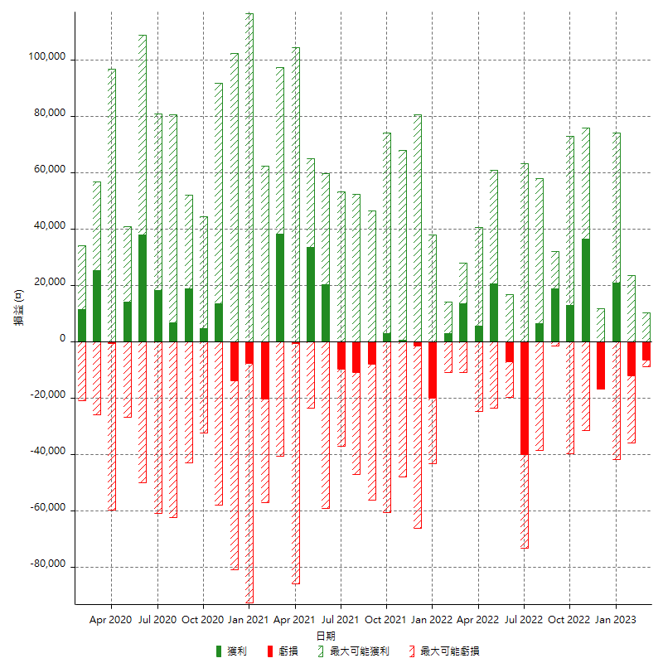

每月獲利和虧損 (%)

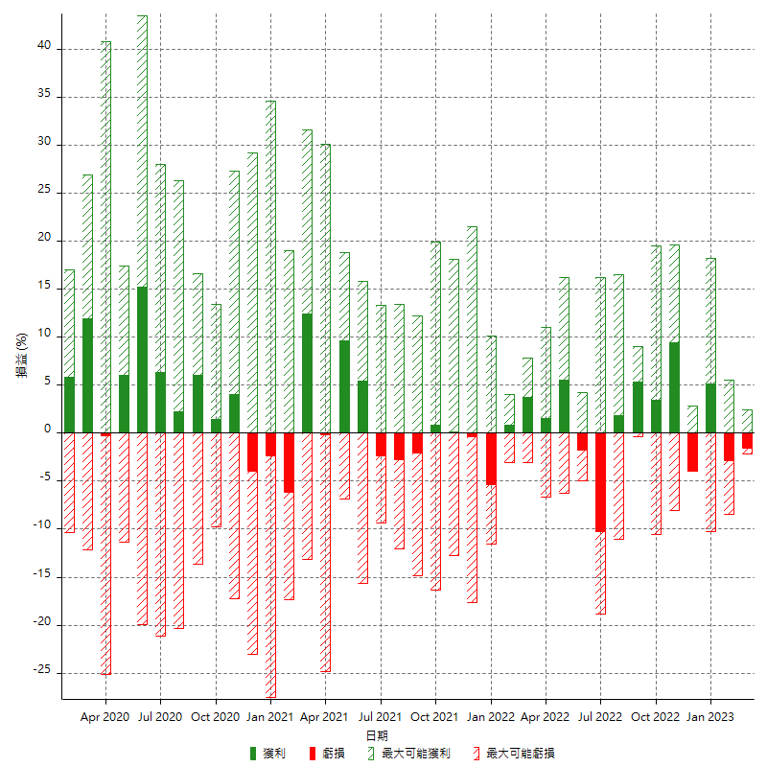

每月累積淨利

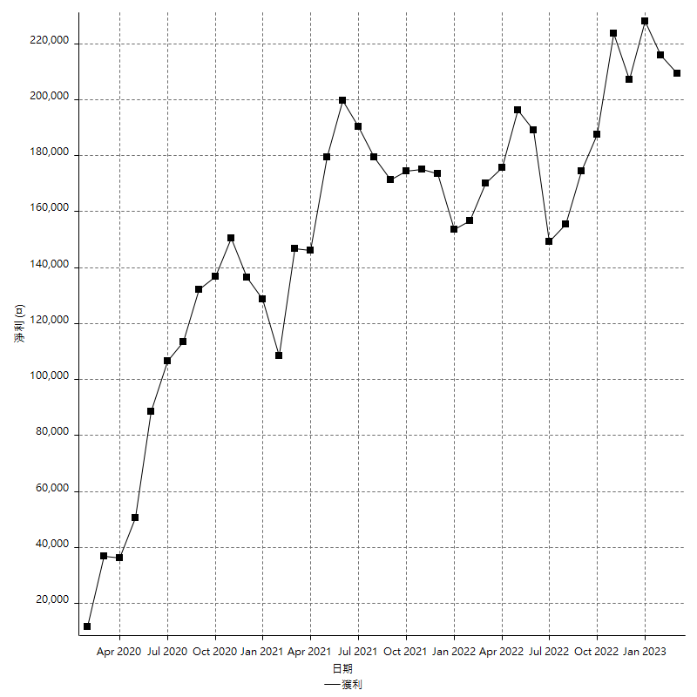

每月平均獲利

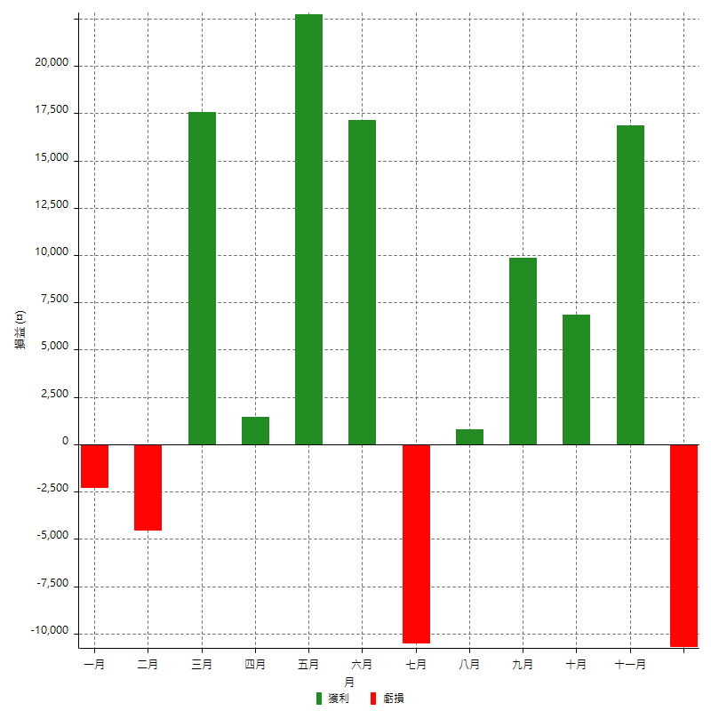

年獲利和虧損

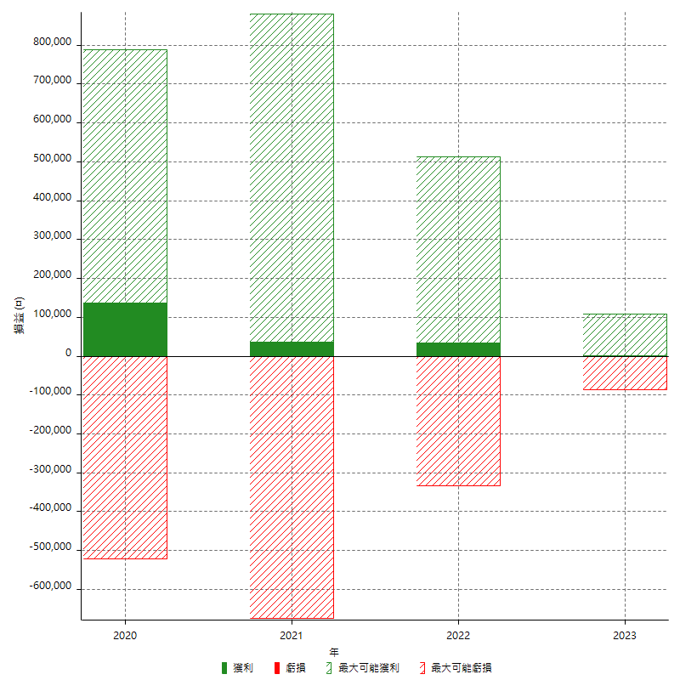

年獲利和虧損 (%)

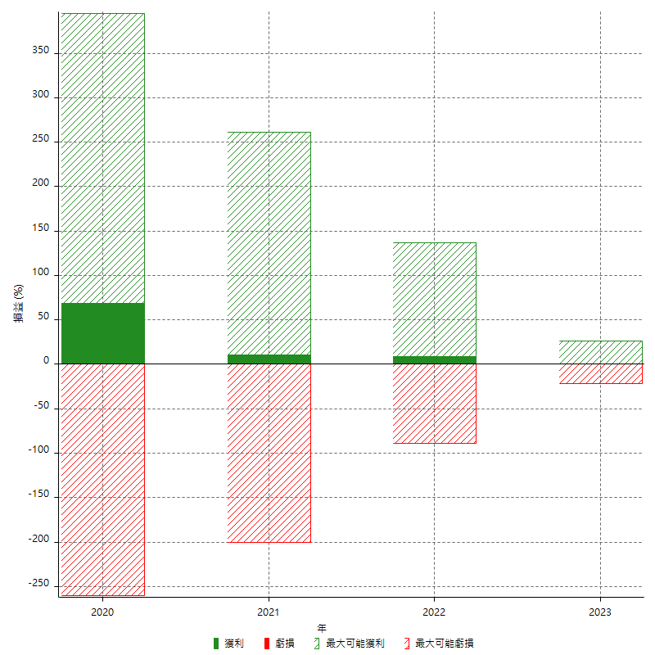

每年累積淨利

